Calculo
DISEÑO ZAPATAS TORRE TIPO 22FD.N
PROPIEDADES DEL SUELO TIPO 2 |  |  |  |  |  |  |  |  |  |  |  |  |  | ContraTerreno | ContraTerreno | Excav rectang |  |  | Calculos permanentes | 1 |  | 3 |  |  | Calculos eventuales | 1 |  | 3
 |  |  |  |  |  |  |  |  |  |  |  | vol rellen = |  | 0.612 | 0.612 | 5.685
Esfuerzo Admisible (MPa) | 0.600 | Esfuerzo Admisible sism (MPa) | 0.800 | Cohesión (kN/m2) | 60.0 |  |  |  |  |  |  | vol exca = |  | 12.207 | 12.207 | 17.568 |  |  |  | C (kgf) | -450.69 | C (kgf) | -450.69 |  |  | C (kgf) | -370.42 | C (kgf) | -370.42 |  |  | 1.00
Peso unitario suelo arrancamiento (kN/m3) | 20.0 | Peso unitario suelo aplastamiento (kN/m3) | 20.0 | Angulo de fricción | 35 |  |  |  |  |  |  |  |  |  |  |  |  |  |  | Fx equiv (kg) | -16.4701475 | Fx equiv (kg) | 143.75 | 143.75 | 16.47 | Fx equiv (kg) | -13.48 | Fx equiv (kg) | 118.20 | 118.20 | 13.48 | -450.69 | 1 | -450.69 | 63.64 | -52.16 | -450.69 | 63.64 | -52.16
Peso unit hormigón arrancamiento (kN/m3) | 23.0 | Peso unit hormigón aplastamiento (kN/m3) | 24.0 | Angulo cono arrancamiento | 40 |  |  |  |  |  |  |  |  |  |  |  |  |  |  | Fy equiv (kg) | 132.2701475 | Fy equiv (kg) | -27.95 | 132.27 | 27.95 | Fy equiv (kg) | 108.44 | Fy equiv (kg) | -23.24 | 108.44 | 23.24 | 63.64 | 1 | 63.64 |  |  | -370.42 | 52.36 | -42.60 | -52.16 | 1 | 52.16 | 1 | 63.64 | 1.00 | -450.69
Coeficiente de rozamiento, m | 0.57
REACCIONES CARGAS PERMANENTES (con signo, compresión - y tracción +) |  |  |  |  |  |  |  |  |  |  |  |  |  |  |  |  |  |  |  | T (kgf) | 385.85 | T (kgf) | 385.85 |  |  | T (kgf) | 300.77 | T (kgf) | 300.77 |  |  | -52.16 | 1 | -52.16 |  |  | 385.85 | 47.21 | -51.49 | 63.64 | 1 | 63.64 | 1 |  |  | 63.64
Compresión Permanente |  | Tracción Permanente |  |  |  | Ped min | 0.25 m | recub ped | 7.5 cm |  |  |  |  |  |  |  |  |  |  | Fx equiv (kg) | 115.7948375 | Fx equiv (kg) | -21.37 | 115.79 | 21.37 | Fx equiv (kg) | 90.00 | Fx equiv (kg) | -16.92 | 90.00 | 16.92 | 1.50 | 1 | 1.50 |  |  | 300.77 | 36.54 | -39.89 |  |  |  |  |  |  | -52.16
C (kN) | -450.69 | T (kN) | 385.85 | Pata a la que aplica la reacción |  | Long STUB | 1.50 m | Ancho STUB | 0.32 m |  |  |  |  |  | min | 63.64 | 47.21 | 52.36 | 36.54 | Fy equiv (kg) | -17.0948375 | Fy equiv (kg) | 120.07 | 120.07 | 17.09 | Fy equiv (kg) | -13.57 | Fy equiv (kg) | 93.35 | 93.35 | 13.57 | 2.00 |  | 2.00
Fx long (kN) | 63.64 | Fx long (kN) | 47.21 | Compresión | 4.00 | Long VSTUB | 1.48 m | Ancho req | 0.57 m | -676.035 |  |  |  |  | 1 | -450.69 | 385.85 | -370.42 | 300.77 | 2 |  | 4 |  |  |  | 2 |  | 4 |  |  |  | -370.42 | 2 | -370.42 | 52.36 | -42.60
Fy trans (kN) | -52.16 | Fy trans (kN) | -51.49 | Tracción | 2.00 |  | FALSE |  |  | -444.504 |  |  |  |  | 2 | 52.16 | 51.49 | 42.6 | 39.89 | C | -450.69 | C | -450.69 |  |  | C | -370.42 | C | -370.42 |  |  | 52.36 | 2 | 52.36
Factor mayoración Cargas | 1.50 | Factor mayoración Cargas | 1.50 |  |  |  | 2.10 | 1.95 |  | 676.035 |  |  |  |  | 3 | -450.69 | 385.85 | -370.42 | 300.77 | Fx equiv (kg) | -16.4701475 | Fx equiv (kg) | 143.75 |  |  | Fx equiv (kg) | -13.48 | Fx equiv (kg) | 118.20 |  |  | -42.60 | 2 | -42.60
REACCIONES CARGAS EVENTUALES (con signo, compresión - y tracción +) |  |  |  |  |  |  |  | 1.15 |  | 2566.875 | NO REF OCTAGONO |  |  |  | 4 |  |  |  |  | Fy equiv (kg) | -27.9501475 | Fy equiv (kg) | 132.27 |  |  | Fy equiv (kg) | -23.24 | Fy equiv (kg) | 108.44 |  |  | 1.20 | 2 | 1.20
Compresión Eventual |  | Tracción Eventual |  |  |  |  |  |  |  |  |  |  |  |  |  |  |  |  |  | T (kgf) | 385.85 | T (kgf) | 385.85 |  |  | T (kgf) | 300.77 | T (kgf) | 300.77 |  |  | 0.00 | 2 | 0.00
C (kN) | -370.42 | T (kN) | 300.77 | Pata a la que aplica la reacción |  | Holgura 6% | 6% |  |  |  |  |  |  |  |  |  |  |  |  | Fx equiv (kg) | 115.7948375 | Fx equiv (kg) | -21.37 |  |  | Fx equiv (kg) | 90.00 | Fx equiv (kg) | -16.92 |  |  | 3.00 |  | 3.00
Fx long (kN) | 52.36 | Fx long (kN) | 36.54 | Compresión | 4.00 |  | 106% |  |  |  |  |  |  |  |  |  |  |  |  | Fy equiv (kg) | 120.0748375 | Fy equiv (kg) | -17.09 |  |  | Fy equiv (kg) | 93.35 | Fy equiv (kg) | -13.57 |  |  | 385.85 | 3 | 385.85 | 47.21 | -51.49
Fy trans (kN) | -42.60 | Fy trans (kN) | -39.89 | Tracción | 2.00 |  |  |  |  |  |  |  |  |  |  |  |  |  |  |  |  |  |  |  |  |  |  |  |  |  |  | 47.21 | 3 | 47.21
Factor mayoración Cargas | 1.20 | Factor mayoración Cargas | 1.20 |  |  |  |  |  |  |  |  | 2 |  |  |  |  |  |  |  | Cambiar la dimensión de la zapata |  |  |  |  |  | Barra diámetro | Sección mm2 | Masa |  |  |  | -51.49 | 3 | -51.49
GEOMETRÍA DEL PEDESTAL |  |  |  |  |  | A - Arranc cono | 2.414 |  |  |  |  |  |  |  |  |  |  |  |  | Fundación insuficiente |  |  |  |  |  | 6 | 28.3 | 0.222 |  |  |  | 1.50 | 3 | 1.50
Angulo pata torre tridimensional |  | 9.153 | 6.5 | Separación entre patas (m) | 5.30 | B - Arranc M&A | 3.633 |  |  |  | MET X-Y |  |  |  |  |  |  |  |  | Ojo hay problema con el volcamiento |  |  |  |  |  | 8 | 50.3 | 0.395 |  |  |  | 4.00 |  | 4.00
Excentricidad carga vertical (m) x=y |  | 0.711 |  | Separación ex (m) | 6.72 | C - s adm | 1.043 | FALSE |  |  | C - volc comp | 90.54% |  |  |  |  |  |  |  | Aumentar el tamaño de la zapata |  |  |  |  |  | 10 | 78.5 | 0.617 |  |  |  | 300.77 | 4 | 300.77 | 36.54 | -39.89
1 (SP)
2 (X)
3 (XY)
4 (Y)
REACCIONES PARA DISEÑO DE ZAPATA PERMANENTES |  |  |  |  |  | D) Vuelco | 0.664 | 66% |  |  |  | Ver caso 2 | 100% del área bajo zapata a compresión | TRUE |  |  |  |  |  |  |  |  |  |  |  | 12 | 113 | 0.888 |  |  |  | 36.54 | 4 | 36.54
C (kN) | -450.69 | T (kN) | 385.85 |  |  |  | 1.016 | 81% |  |  |  | Ver caso 2 | Más del 80% del área bajo zapata a compresión |  |  |  |  |  |  |  |  |  |  |  |  | 16 | 201 | 1.580 |  |  |  | -39.89 | 4 | -39.89
Fx long (kN) | 143.75 | Fx long (kN) | 115.79 |  |  | E) volc | 2.448 |  |  |  |  | Ver caso 2 |  |  |  |  |  |  |  | Co (m) | 2.1816590411 |  |  |  |  | 18 | 254 | 2.000 |  |  |  | 1.20 | 4 | 1.20
Fy trans (kN) | 132.27 | Fy trans (kN) | 120.07 |  |  | F - desliz | 3.466 |  |  |  | D - volc tracc | 0.123 | 0.178 |  |  |  |  |  |  | Tabla 1 |  |  |  |  |  | 22 | 380 | 2.980
REACCIONES PARA DISEÑO DE ZAPATA EVENTUALES |  |  |  |  | 36.00 | Cortante | 2.805 |  |  |  |  | 0.127 | 0.185 |  |  |  |  |  |  | Ang friccion suelo |  |  | Figura 1. Valor de Ku |  |  | 25 | 491 | 3.850
C (kN) | -370.42 | T (kN) | 300.77 |  |  | Punz | 11.614 |  | Aumentar I , a |  | E - s adm | 1.003 | 1.502 | 0.901 |  |  |  |  |  | f | m
Fx long (kN) | 118.20 | Fx long (kN) | 90.00 |  |  |  | FALSE |  | Requiere acero sup e inf | FALSE |  | FALSE |  |  |  |  |  |  |  | 20 | 0.05
Fy trans (kN) | 108.44 | Fy trans (kN) | 93.35 |  |  |  |  | σ concr = 1.5 | σt = 4.08 |  |  |  |  |  |  |  |  |  |  | 25 | 0.1
GEOMETRÍA ZAPATA Y PEDESTAL |  |  |  |  |  |  |  |  |  |  |  |  | 2.10 |  |  | 3.70 | a = | 2.40 |  | 30 | 0.15
 |  |  |  |  |  |  |  |  | No requiere acero |  |  |  |  |  |  |  | b = | 6.76 |  | 35 | 0.25
 |  |  |  |  |  |  |  |  |  |  |  |  | Lado superior | 3.3816590411 |  |  | c = | 6.72 |  | 40 | 0.35
Profundidad zapata (m) | 3.00 | 2.5 |  |  | 1.7 | 0.40 | I |  |  |  |  |  | Separación pata +0 | 5.30 |  |  | h = | 2.60 |  | x | y | Cota | Fctr | 5% | 0.2
A Ancho zapata (m) | 2.40 | 3.5 |  |  |  | 0.90 | I+H | D = 0.50 | sin (4), (5) |  |  |  |  |  |  |  |  |  |  | 0 | 0 | A | x | y | E | x | y | I | x | y
D Ancho pedestal (m) | 0.50 | 0.6 |  |  | 1.8 | 2.70 | I+H+G | 750 | 676 |  |  |  |  | Excentricidad |  |  |  |  |  | 0 | 0.4 | 2.40 | 0 | -0.2 | 1.00 | 0.05 | 4.00 | 0.40 | 2.60 | 0
I Espesor zapata (m) | 0.40 | 0.3 |  |  | 0.28867513459 | 3.00 | D2 |  |  |  |  |  |  | 859.94 | 0.40 |  | -0.88 |  |  | 0.25 | 0.9 |  | 1.2 | -0.2 |  | 0.05 | 3.5 |  | 2.6 | 0.2
H altura desnivel losa (m) | 0.50 | 0.7 |  |  |  | 4.00 | D2+E |  |  |  |  |  |  | 575.00 | 0.67 | 1.28 |  |  |  | 0.25 | 3 |  | 2.40 | -0.2 |  | 0.05 | 3.00 |  | 2.60 | 0.40
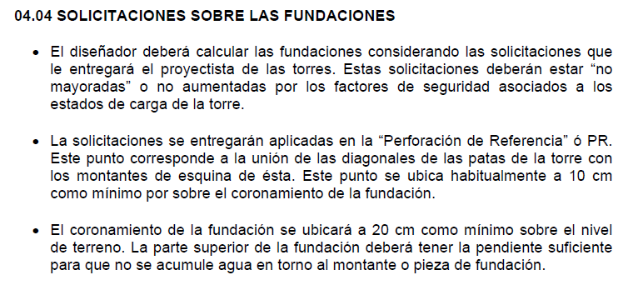
B Ancho inferior pedestal (m) | 1.90 |  |  |  |  | 0.25 | i |  |  |  |  |  |  | 529.08 | 0.62 |  |  |  |  | 0.25 | 4 | D2 |  |  | Terreno Iz |  |  | I+G+H
G altura uñeta (m) | 1.80 | 1.2 |  |  |  | 0.75 | i+D |  |  |  |  |  |  |  |  |  |  |  |  | 0.75 | 4.00 | 3.00 | -0.2 | 0 |  | -0.4 | 3.00 | 2.70 | 2.80 | 0
E1 Distancia pedestal perf de ref (m) | 0.10 | 0.1 |  |  |  | 2.15 | i+Dinf-Terraza |  |  |  |  |  |  |  |  |  |  |  |  | 1.6 | 2.7 |  | -0.2 | 1.5 |  | 1.2 | 3 |  | 2.8 | 1.35
E Altura sobresale pedestal (m) | 1.00 | 1 |  |  | 1.00 | 2.15 | i + Dinf |  |  |  |  |  |  |  |  |  |  |  |  | 2.15 | 2.7 |  | -0.2 | 3.00 |  | 2.8 | 3.00 |  | 2.80 | 2.70
F Prof a cuña (m) | 0.30 | 0.3 |  |  |  | 2.40 | A |  |  |  |  |  |  |  |  |  |  |  |  | 2.15 | 2.7 | Dinf |  |  | D |  |  | F
G + H + I (m) | 2.70 | 2.2 |  |  |  | 0.00 | Terraza |  |  |  |  |  |  |  |  |  |  |  |  | 2.15 | 0.9 | 1.90 | 0.25 | 0.70 | 0.50 | 0.25 | 4.20 | 0.30 | 2.60 | 2.70
C ancho terraza (m) | 1.35 | 1.4 |  |  |  |  |  |  |  |  |  |  |  |  |  |  |  |  |  | 2.4 | 0.4 |  | 1.2 | 0.7 |  | 0.5 | 4.2 |  | 2.6 | 2.85
Proporción
a | 60.00 | 40 |  |  |  | a | 63.4 |  |  |  |  |  |  |  |  |  |  |  |  | 2.4 | 0 |  | 2.15 | 0.70 |  | 0.75 | 4.20 |  | 2.6 | 3.00
α
 |  |  |  |  |  | a | 60.00 |  |  |  |  |  |  |  |  |  |  |  |  | 0 | 0 | Hx |  |  | H
VERIFICACIONES |  |  |  |  |  |  |  |  |  |  |  |  |  | 3.361 |  | Hay superposición | Vol superp (m3) = | 0 |  | 45 | 0.5 | 0.25 | 2.15 | 1.00 | 0.50 | 2.50 | 0.90
A) Arrancamiento por el método del cono de arrancamiento |  |  |  |  |  | Proporción | 0.66666666667 |  |  |  |  |  |  |  |  |  | Vol superp (m3) = | 0.00 |  | 48 | 0.6 |  | 2.275 | 1 |  | 2.5 | 0.65
Volúmen hormigón fundación (m3) | 12.31 | Peso hormigón zapata, Wf (kN) | 283.23 | Peso cono tierra, Ws (kN) | 1345.63 | 1.40 | x | 0.57273 |  | Hay superposición |  |  |  |  |  |  |  |  |  |  |  |  | 2.40 | 1.00 |  | 2.50 | 0.40
Factor seguridad arrancamiento FSc | 4.22 | FS límite (1.1*FS may cargas) | 1.65 |  | 67.28 | 2.20 | 1.30 |  |  | No hay superposición
Factor seguridad arrancamiento FSc | > | FS límite (1.1*FS may cargas) | Cumple |  |  | 2.414
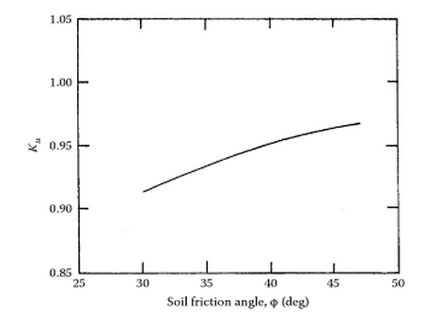
B) Arrancamiento por el método de Meyerhof y Adams |  |  |  |  | 0.6538 |  |  | ROUND 5 cm
Fuerza normal (kN) | 847.62 | Presión perimetro corte s pc (kN/m2) | -0.44 | Presión uñeta s pc (kN/m2) | 47.73 | Terraza | 1.20 | 0.550 |  |  | MÁS CAPACIDAD EN ZAPATA CUADRADA
m (tabla 1) | 0.25 | Ku (sacado figura 1) | 0.93 | Qu (kN) | 2451.87 |  |  |  |  | 3013.3583801 | Qu zapata cuadrada
Factor seguridad arrancamiento FS | 6.35 | FS límite (1.1*FS may cargas) | 1.65 | W c1 (kN) | 113.70
Factor seguridad arrancamiento FS | > | FS límite (1.1*FS may cargas) | Cumple |  |  | 3.633 |  |  |  |  |  |  |  | 25.6

C) Verificación al volcamiento por compresión
s max (kN/m2) (4) | 628.50 | s 2 (kN/m2) (2) | 169.22 | Peso hormigón zapata, Wf (kN) | 295.54
s min (kN/m2) (1) | -329.91 | s 3 (kN/m2) (3) | 132.35 | Peso suelo, Ws (kN) | 113.70 |  | 11.45
Lado 1 del triángulo (m) | 1.59 | Lado 2 del triángulo (m) | 0.69 | Fuerza normal (kN) | 859.94
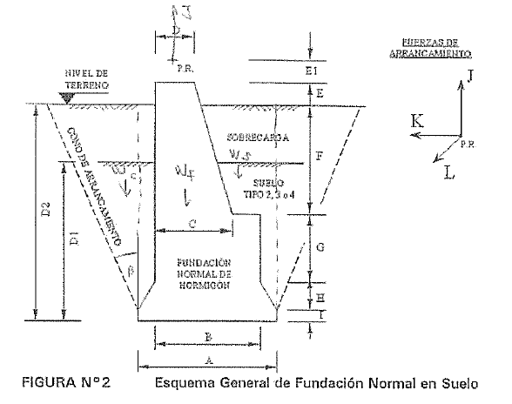
Área no apoyada (m2) | 0.55 | Area zapata (m2) | 5.76 | Bien, el área apoyada es 90.53% |  |  |  |  | 90.54% | área apoyada
CASO 1
Cargas permanentes
W c1 (kN) | 113.70 | Momento longitudinal basal, mL (kNm) | 575.00 | Momento transversal basal, mT (kNm) | 529.08
Ml-0,125*A*Wc1 | 540.89 | Mt-0,125*A*Wc1 | 494.97 | P=0,75*Wc1+Wf+C | 831.51
eL (m) | 0.595 | eT (m) | 0.650 |  |  |  |  |  |  |  |  |  |  |  |  | 0.6915140144 | 0.63628916056
A/6 (m) | 0.400 | eL+eT (m) | 1.246 |  | 0
A/6 (m) | < | eL+eT (m) | Ver caso 2
Cargas temporales
W c1 (kN) | 117.63 | Momento longitudinal basal, mL (kNm) | 472.81 | Momento transversal basal, mT (kNm) | 433.77
Ml-0,125*A*Wc1 | 437.52 | Mt-0,125*A*Wc1 | 398.48 | P=0,75*Wc1+Wf+C | 754.19
A/6 (m) | 0.400 | eL (m) | 0.528 | eT (m) | 0.580
A/6 (m) | < | eL (m) | Ver caso 2
A/6 (m) | < | eT (m) | Ver caso 2 |  |  |  | x' | 5.1666666667
CASO 2 |  |  |  |  |  |  | 45.441666667
Cargas permanentes |  |  |  |  |  |  | 55.278125
W c2 (kN) | 1345.63 | Momento longitudinal basal, mL (kNm) | 529.08 | Momento transversal basal, mT (kNm) | 575.00
Ml-0,167*A*Wc1 | 0.00 | Mt-0,167*A*Wc1 | 35.67 | P=0,50*Wc2+Wf+C | 1419.05 |  | 21.335416667
eL (m) | 0.025 | eT (m) | 0.000
A/6 (m) | 0.400 | eL+eT (m) | 0.025
A/6 (m) | > | eL+eT (m) | 100% del área bajo zapata a compresión
Cargas eventuales
W c2 (kN) | 1345.63 | Momento longitudinal basal, mL (kNm) | 433.77 | Momento transversal basal, mT (kNm) | 472.81
Ml-0,167*A*Wc1 | 0.00 | Mt-0,167*A*Wc1 | 0.00 | P=0,50*Wc1+Wf+C | 1338.78
eL (m) | 0.000 | eT (m) | 0.000 | ((ex/A)2+(ey/A)2)0.5 | 0.000
((ex/A)2+(ey/A)2)0.5 | < | 0.23 | Más del 80% del área bajo zapata a compresión
D) Verificación al volcamiento por tracción
Cargas permanentes
W c1 (kN) | 113.70 | Momento longitudinal basal, mL (kNm) | 480.30 | Momento transversal basal, mT (kNm) | 463.18
Ml+0,33*A*(T-Wf) | 561.58 | Mt+0,33*A*(T-Wf) | 544.46
W/2 | 56.85 | 1,25(Ml+0,33A(T-Wf)/(0,67A) | 436.55 | 1,25(Mt+0,33A(T-Wf)/(0,67A) | 423.24
W/2 | < | 1,25(Ml-0,33A(T-Wf)/(0,67A) | Ojo hay problema con el volcamiento
W/2 | < | 1,25(Mt-0,33A(T-Wf)/(0,67A) | Ojo hay problema con el volcamiento |  |  | 0.12285859978
Cargas eventuales |  |  |  |  |  | 0.1267217927
W c1 (kN) | 113.70 | Mom long basal, mL (kNm) | 373.41 | Mom trans basal, mT (kNm) | 360.01
Ml+0,33*A*(T-Wf) | 387.30 | Mt+0,33*A*(T-Wf) | 373.90
W/2 | 56.85 | 1,25(Ml+0,33A(T-Wf)/(0,67A) | 301.07 | 1,25(Mt+0,33A(T-Wf)/(0,67A) | 290.66
W/2 | < | 1,25(Ml-0,33A(T-Wf)/(0,67A) | Ojo hay problema con el volcamiento
W/2 | < | 1,25(Mt-0,33A(T-Wf)/(0,67A) | Ojo hay problema con el volcamiento |  |  | 0.1781417406
E) Verificación a la presión admisible del suelo |  |  |  |  |  | 0.18452605024
P (kN) | 831.51 | A (m2) | 5.76 | Cargas permanentes
ex/A | 0.25 |  |  |  |  |  | 859.93556016
ey/A | 0.23 | s max (kN/m2) | 564.34 | Esf. Admisible (kPa) | 600.00 | 0.90062226883 | 628.49626912
 |  |  | Cumple con la tensión admisible
P (kN) | 751.24 | A (m2) | 5.76 | Cargas eventuales |  | 1.0030072642
ex/A | 0.22 |  |  |  |  |  | 783.59366667
ey/A | 0.25 | s max (kN/m2) | 502.55 | Esf. Admisible (kPa) | 800.00 | OK | 529.52027199
 |  |  | Cumple con la tensión admisible |  |  | 1.5017884005

C) Verificación a la presión admisible del suelo
Permanentes
Fuerza normal (kN) | 859.94 | Momento longitudinal basal, mL (kNm) | 575.00 | Momento transversal basal, mT (kNm) | 529.08
A/6 (m) | 0.40 | Excentricidad Long, eL (m) | 0.67 | Excentricidad Trans, eT (m) | 0.62 | FALSE
eL + eT < A/6 | Cambiar la dimensión de la zapata | s max (kN/m2) | 628.50 | s min (kN/m2) | -329.91
s adm (kN/m2) | 600 | s max > s max | Cambiar la dimensión de la zapata
A_comp (m) | 1.59 | A_compL (m) | 1.59 | A_compT (m) | 1.75
A_comp (%) | 66% | A_Tr (%) | 34% | A_Tr (%) < 20% | Cambiar la dimensión de la zapata |  | 106%
Eventuales
Fuerza normal (kN) | 859.94 | Momento longitudinal basal, mL (kNm) | 472.81 | Momento transversal basal, mT (kNm) | 433.77 |  | Excentricidad
A/6 (m) | 0.40 | Excentricidad Long, eL (m) | 0.55 | Excentricidad Trans, eT (m) | 0.50 | FALSE | FALSE
eL + eT < A/6 | Cambiar la dimensión de la zapata | s max (kN/m2) | 542.77 | s min (kN/m2) | -244.19
s adm (kN/m2) | 600 | s max > s max | Cumple |  |  | 1.0429

D) Verificación al vuelco
A_comp (m) | 1.95 | A_compL (m) | 1.95 | A_compT (m) | 2.09
A_comp (%) | 81% | A_Tr (%) | 18.73% | A_Tr (%) < 20% | Cumple
A_comp (%) | 66% | Permanente = 100% | Cambiar la dimensión de la zapata |  |  | 66%
A_comp (%) | 81% | Eventuales > 80% | Cumple |  |  | 81%

E) Verificación al volcamiento
Rtvm (kNm) | 1869.66 | mL (kNm) | 463.18 | mT (kNm) | 480.30
Rtvm /mBasal > 1.5 | Cumple |  |  |  |  | 2.4482372418

F) Verificación al deslizamiento
EVENTUAL |  | PERMANENTE |  | Coeficiente de rozamiento, m | 0.570
F desl X,Y (kN) | 52.36 | F desl X, Y (kN) | 63.64 | Coeficiente de cohesión, C | 60.00
P (kN) | 370.42 | P (kN) | 450.69 | Empuje pasivo, Kp | 3.69
Fuerza resist rozamiento, FR1: /1.3 (kN) | 11.62 | Fuerza resist rozamiento, FR1 /1.5 (kN) | 20.43
Fuerza resist por cohesión, FR2: /3 (kN) | 115.20 | Fuerza resist por cohesión, FR2 /4 (kN) | 86.40
Fuerza resist empuje pasivo Ped FR3: /3 | 98.04 | Fuerza resist empuje pasivo Ped FR3: /4 | 73.53
Fuerza resist empuje pasivo Losa FR4: /3 | 127.66 | Fuerza resist empuje pasivo Losa FR4: /4 | 95.75
Fuerza resist total FR1 + FR2 (kN) | 296.10 | Fuerza resist total FR1 + FR2 (kN) | 233.79 | Fuerza resistente (kN) | 233.79
 |  |  | No hay deslizamiento
 |  |  |  |  |  | 3.4656594067
DISEÑO ESTRUCTURAL |  |  |  |  |  |  |  |  |  | prof ref long = | 3.8500
ARMADURA DE LA LOSA DE LA ZAPATA
Capacidad compresión Conc (MPa) | 30 | Resistencia tracción acero (MPa) | 420
Recubrimiento acero losa (m) | 0.075 | d (m) | 0.83 | Recubrimiento acero losa(m) | 0.075 |  |  |  |  | Pend ped= | 1.30
FN (kN) | 859.94 | r max | 1.74% | b (m) | 2.40 |  |  |  |  |  | 0.85
s max (kN/m2) | 628.50 | r total | 0.36% | FT (kN) | 385.85
s min (kN/m2) | -329.91 |  |  | Me' (kNm) | 36.17
l (m) | 0.25 |  |  |  |  |  |  | 3.75
s t (kN/m2) | 99.83 |  |  |  |  |  |  |  |  | Pend los= | 0.50
s m (kN/m2) | 528.66 |  |  |  |  |  |  |  |  |  | 0.25
MT (kNm) | 3.65
Mpp (kNm) | 0.96
Me (kNm) | 60.05
VERIFICACION ROTURA DEL CONCRETO
Capacidad compresión Conc (MPa) | 30.0 |  |  | Esfuerzo maximo a tracción (Mpa) | 1.50
Capacidad rotura Conc (MPa) nominal | 3.40 | 3.07 NSR |  | s tracc (MPa) | 4.08 |  |  |  |  |  | Caso para H=0 |  |  | Caso empotrado - Libre |  | Caso empotrado - Apoyado
s equiv (kN/m2) | 533.78 |  |  | l voladizo | 0.25 |  |  |  |  |  | Mu | 29.46 |  | Mu | M(x) | Mu | M2(x)
 |  |  |  | FS q l2 / 2 (kN*m/m) | 29.46 |  |  |  |  |  | d | 0.83 |  | d | d(x) | d | d(x)
Esfuerzo maximo a tracción | < | s tracc | 9.00 |  | Requiere acero sup e inf | FALSE |  |  |  |  |  |  |  | dx(σt(X)) = 0 | 0.25 | dx(σt(X)) = 0 | 0.19
r | 0.0018 | Cuantía a suministrar | 0.0018 | r | 0.0018 |  |  |  |  |  | st [Mpa] | 0.26 |  | st|0 (Mpa) | 0.26 | st|0 (Mpa) | 0.06
Acero inferior losa (cm2) | 35.64 |  |  | Acero superior losa (cm2) | 35.64 |  |  |  |  |  |  |  |  | st|l (Mpa) | 0.00 | st|l (Mpa) | 0.00
Barra No | 12 |  |  | Barra No | 12 |  |  |  |  |  |  |  |  |  |  | st|dx=0 (Mpa) | 4.08
Número de barras | 32 |  |  | Número de barras | 32 |  |  |  |  |  |  |  |  |  | 0.26 |  | 4.08
Sep entre barras (cm) | 7.26 |  |  | Sep entre barras (cm) | 7.26 |  |  |  |  |  |  |  |  |  |  |  | 6174630000.00 | 6174630000
Sep centrales (cm) | 7.26 |  |  | Sep centrales (cm) | 7.26 |  |  |  |  |  |  |  |  |  |  |  | Cambiar el espesor de la zapata o el ancho
Sep final al recubrimiento (cm) | 7.26 |  |  | Sep final al recubrimiento (cm) | 7.26
Revisión a cortante unidireccional
A (m2) | 1.98 | Vu (kN) | 464.97 | f Vc (kPa) | 1382.73 |  |  |  | d equ 1 = | -0.825 | en distancia horizontal d
Vu | < | f Vc | Cumple |  |  |  |  |  | d equ 2 = | 0.00 | en distancia horizontal d/2
Revisión punzonamiento
s prom (kN/m2) | 149.29 | Vubd (kN) | 481.47 |  |  | 2.8054885908
fv 0,17(1+2/b)l(f'c)0.5b0d (kN) | 9160.56 | fv 0,33l(f'c)0.5b0d (kN) | 5927.42 | fv 0,083(asd/b0+2)l(f'c)0.5b0d (kN) | 9282.56
fv V (kN) | 5927.42 | Vubd (kN) | 481.47 |  |  |  |  |  |  |  |  |  |  |  |  |  | No cumple por punzonamiento
fv V (kN) | > | Vubd (kN) | Cumple
ARMADURA DEL PEDESTAL |  |  |  |  |  |  |  |  | 2
Refuerzo longitudinal |  |  |  | Número de barras AP=1 | 52.00 | 12 |  |  | 1.9271791206
K (kN) Fuerza trans de arranc | 51.49 | L (kN) Fuerza long de arranc | 47.21 | J (kN) Fuerza de arrancam vert | 578.78 | 11.614128843 |  |  | 9.7332278819E-05
E1 (m) distancia perf de referen | 0.10 | E (m) Altura sobresale pedestal | 1.00 | Z(m) = E1+E+F | 1.40
C (m) | 1.35 | Ex (m) | 0.71 | e (m) | 1.14
r (m) recubrimiento | 0.075 | d (m) distancia libre 1 D-D | 0.38 | d (m) distancia libre 2 B-B | 1.75
ACI 7.12.2.1
Mx (kNm) | 549.36 | My (kNm) | 558.35 | Fe (cm2) | 43.92 |  |  | 50 |  |  |  | 0.46428571429
Cuantía mínima | 0.010 | Cuantía requerida | 0.002 | Cuantía a suministrar | 0.010
Cuantía fraguado | 0.0018 | Area Fe requerida Pedestal (cm2) | 25.00 | Area Fe requerida Cu-a (cm2) | 10.26
Barra No | 12 | Cantidad de barras Pedestal | 24.000 | Cantidad de barras por cara Cu-a | 10.000
lond desarrollo ( ldh < I + H ) | Cumple |  |  | Cantidad de barras Cu-a | 36.000 | 113
ldh |  | 0.25 |  | Cantidad de barras | 36.00
 |  | d (cm) distancia entre barras 1 D-D | 2.96 | d (cm) distancia entre barras 2 B-B | 13.46
Estribos del vástago
J (kN) | 578.78 | K (kN) | 78.24 | L (kN) | 95.46 |  |  |  |  |  | 20.32
Vc (kN) | 65.67 | Vu (kN) | 95.46 | d (m) | 0.43
Vu (kN) | > | 0,85*Vc | Diseñar por cortante
Resist concr tramo pendiente (kN) | 750 | Resist concr tramo reto cuña (kN) | 10830 | Fuerza compresión (kN) | 676
Req estribo (4) (5) | FALSE | Req estribo (4) (5) | FALSE
Armadura mínima
Barra No | 8 | Número de ramas | 2 | Separación entre estribos (m) | 0.25
Av (cm2) | 1.006 | (Av/s) min (cm2/cm) | 0.04 | D/(0.3*fy) (cm2/cm) | 0.04 |  | 4.2
Armadura de corte |  |  |  |  |  |  |  |  |  |  |  |  |  |  |  |  | Diseñar por cortante
Vs (kN) | 46.639
S min (m) | s<=mínimo entre d/2 y 60 cm |  |  |  |  | 4.00 |  |  | 123.43
Tramo en pendiente |  |  |  | Tramo recto cuña |  | 2.250 |  |  | Diseñar por cortante
l1 (m) - recub | 2.100 |  |  | l2 (m) - recub | 1.750 | ROUND 5 cm |  |  | Bien separación estribos
d (m) | 0.425 |  |  | d (m) | 1.825
Barra No | 8 |  |  | Barra No | 8
Número de ramas | 2 |  |  | Número de ramas | 2 |  |  |  |  |  |  |  |  |  |  |  | 2,094.85 | 1,047.43
Sep entre estribos (cm) | 25.00 | 0.6375 | 0.25 | Sep entre estribos (cm) | 25.00 |  |  |  |  | m
0.075
n2 | 9.00 |  |  | n2 | 8.00 | 8 |  |  |  | 3.025 | 1
Sep intermedia (cm) | 10.00 |  |  | Sep intermedia (cm) | 0.00 |  |  |  |  | 1.366 | 1.000 |  | Check | 0.075
Vs/(fy*d) (cm2/cm) requerido | 0.03 |  |  | Vs/(fy*d) (cm2/cm) requerido | 0.01 |  |  |  |  | 0.801 | 1.0000 |  | hx | 0.85
Av (cm2) | 1.006 |  |  | Av (cm2) | 1.006 |  |  |  |  | 1.225 | 1 |  | hy | 1.30
(Av/s) proporcion (cm2/cm) | 0.04 |  |  | (Av/s) proporcion (cm2/cm) | 0.04 |  |  |  |  | 2.089 | 2.089 |  | H' | 1.5532224567
 | Cumple |  |  |  | Cumple |  |  |  |  | 0.936 |  |  | Cos(A) | 0.83696961397
 |  |  |  |  |  |  |  |  |  |  |  |  | ? | 0.090
 |  |  |  |  |  |  |  |  |  |  |  |  | Tan(A) | 0.65384615385
e. Verificación al volcamiento segundo método |  |  |  |  |  |  |  |  |  |  |  |  | y2 | 0.049038461538
Cargas permanentes
0.075
Momento volcador long (kN-m) | 651.86 | Momento estabilizador (kN-m) | 1954.63 | FS | 3.00
 |  |  |  |  | Está bien
Momento volcador long (kN-m) | 668.98 | Momento estabilizador (kN-m) | 1954.63 | FS | 2.92
 |  |  |  |  | Está bien

Cargas eventuales
Momento volcador long (kN-m) | 507.08 | Momento estabilizador (kN-m) | 1954.63 | FS | 3.85
 |  |  |  |  | Está bien
Momento volcador long (kN-m) | 520.48 | Momento estabilizador (kN-m) | 1954.63 | FS | 3.76
 |  |  |  |  | Está bien
10 | 22 | 550
8 | 28 | 448

Despiece refuerzo
TIPO 1
TIPO 3
TIPO 2
A
B
A
B
D
C
E
F
A
B
C
LISTADO DE ARMADURA POR FUNDACIÓN, TORRE TIPO 22FD.N |  |  |  |  |  |  |  |  |  |  |  | 63.435 | CUBICACIÓN DE ACERO POR PATA |  |  | VOLUMEN DE HORMIGÓN Y EXCAVACIÓN |  |  |  |  |  | Barra diámetro | Sección mm2 | Masa | Gancho 90 | ld | ldh + 5 | ldh + 7.5 |  | FS | fs
 |  |  |  |  |  |  |  |  |  |  |  | 1.107 | TORRE TIPO 22FD.N |  |  | TORRE TIPO 22FD.N |  |  |  |  |  | 6 | 28.3 | 0.222 |  |  |  |  |  | 2.4136517841 | A - Arranc cono
 |  |  |  |  |  |  |  |  |  |  |  | Adicional hacia debajo de H | ALTURA DE PEDESTAL 50 cm, 1 PATA |  |  | ALTURA DE PEDESTAL 50 cm, 1 PATA |  |  |  |  |  | 8 | 50.3 | 0.395 |  |  |  |  |  | 3.6331960151 | B - Arranc M&A
 |  |  |  |  |  |  |  |  |  |  |  | 0.037500344364 | DIÁMETRO | LARGO TOTAL (m) | PESO (kg) | Hormigón Gxx, m3 | 12.31 |  |  |  |  | 10 | 78.5 | 0.617 |  |  |  |  |  | 1.0428606746 | C - s adm
 |  |  |  |  |  |  |  |  |  |  |  |  | 8 | 96.00 | 37.92 | Hormigón G10, m3 | 0.29 |  |  |  |  | 12 | 113 | 0.888 | 0.200 | 0.500 | 0.300 | 0.25 |  | 2.4482372418 | E) volc
 |  |  |  |  |  |  |  |  |  |  |  |  | 10 | 0.00 | 0.00 | Excavación, m3 | 12.21 |  |  |  |  | 16 | 201 | 1.580 | 0.250 | 0.600 | 0.400 | 0.35 |  | 3.4656594067 | F - desliz
 |  |  |  |  |  |  |  |  |  |  |  |  | 12 | 221.17 | 196.40 | Relleno, m3 | 0.61 |  |  |  |  | 18 | 254 | 2.000 | 0.300 | 0.750 | 0.500 | 0.4 |  | 2.8054885908 | Cortante
 |  |  |  |  |  |  |  |  |  |  |  |  | 16 | 0.00 | 0.00 |  |  |  |  |  |  | 22 | 380 | 2.980 | 0.350 | 1.050 | 0.650 | 0.55 |  | 11.614128843 | Punz
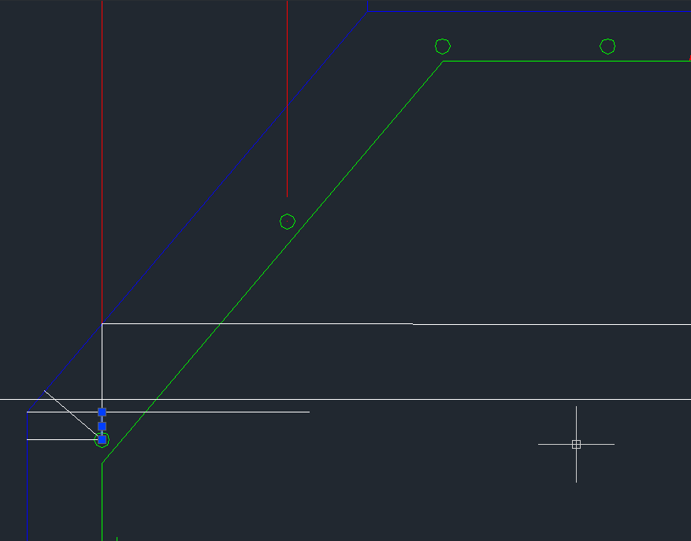
 |  |  |  |  |  |  |  |  |  |  |  |  | 18 | 0.00 | 0.00 |  |  |  |  |  |  | 25 | 491 | 3.850 | 0.400 | 1.200 | 0.800 | 0.65
 |  |  |  |  |  |  |  |  |  |  |  |  | 22 | 0.00 | 0.00
 |  |  |  |  |  |  |  |  |  |  |  | E | 25 | 0.00 | 0.00
 |  |  |  |  |  |  |  |  |  |  |  | 1.00 | Total (+5% de pérdida) |  | 246.03
TORRE E-100A (ALTURA DE PEDESTAL 25 cm) |  |  |  |  |  |  |  |  |  |  |  |  |  |  |  |  |  |  |  | 10
MARCA | CANT | TIPO | DIAM. | DIMENSIONES PARCIALES EN cm |  |  |  |  |  | LARGO EN m |  |  | TORRE TIPO 22FD.N |  |  |  |  | 60 | 0.0750 | 13
 | REQ. |  | mm | A | B | C | D | E | F | PARCIAL | TOTAL |  |  |  |  |  |  | 20 | 5.2516 | 16
1 | 1 | 1 | 12 | 20 | 385 |  |  |  |  | 4.05 | 4.1 |  |  |  |  |  |  | 30 | 4.3301 | 19 |  |  |  |  |  |  |  | recub = 5 | recub = 7.5
2 | 24 | 3 | 12 | 20 | 175 | 210 |  |  |  | 4.15 | 99.7 |  |  |  |  |  |  | 40 | 3.4973 | 22 |  |  |  |  |  |  |  | ldh [m] | ldh [m]
 |  |  |  |  |  | 230 |  |  |  |  |  | 17.000 | 17.0 | altura en la posicion del recubrimiento |  |  |  | 45 | 3.1066 | 25 |  |  |  |  |  |  |  | 0.2 | 0.15
3 | 27 | 3 | 12 | 20 | 176 | 230 |  |  |  | 4.35 | 117.4 | #REF! |  |  |  |  |  | 50 | 2.7298 |  |  |  |  |  |  |  |  | 0.3 | 0.25
 |  |  |  |  |  | 248 |  |  |  |  |  |  |  |  |  |  |  | 60 | 2.0000 |  |  |  |  |  |  |  |  | 0.4 | 0.35
4 | 9 | 2 | 8 | 35 | 35 | 35 | 35 | 10 | 10 | 4.27 | 38.4 |  |  |  |  | Medir selección cm | 2 | 70 | 1.3225 |  |  |  |  |  |  |  |  | 0.5 | 0.4
 |  |  |  | 168 | 168 | 168 | 168 |  |  |  |  |  |  |  |  |  |  | 80 | 0.6562 |  |  |  |  |  |  |  |  | 0.65 | 0.55
5 | 8 | 2 | 8 | 175 | 175 | 175 | 175 | 10 | 10 | 7.20 | 57.6 |  |  |  |  |  |  |  |  |  |  |  |  |  |  |  |  | 0.8 | 0.65

 |  |  |  |  |  |  |  |  |  |  |  |  |  |  |  |  |  | A | D2 | H | a | Long |  | E
LISTADO DE ARMADURA POR PATA, TORRE TIPO 22FD.N |  |  |  |  |  |  |  |  |  |  |  |  | CUBICACIÓN DE ACERO POR PATA |  |  | VOLUMEN DE HORMIGÓN Y EXCAVACIÓN |  | 2.40 | 3.00 | 0.50 | 60 | 52 | No. 12 | No. 8 | @ 25 | 1.0428606746 | C - s adm
 |  |  |  |  |  |  |  |  |  |  |  |  | TORRE TIPO 22FD.N |  |  | POR PATA, TORRE TIPO 22FD.N
TIPO 1
TIPO 3
TIPO 2
A
B
A
B
D
C
E
F
A
B
C
 |  |  |  |  |  |  |  |  |  |  |  |  | ALTURA DE PEDESTAL AP = 25 cm, 1 PATA |  |  | ALTURA DE PEDESTAL AP = 25 cm, 1 PATA
 |  |  |  |  |  |  |  |  |  |  |  |  | DIÁMETRO (mm) | LARGO TOTAL (m) | PESO (kg) | Hormigón G30, m³ | 11.04
 |  |  |  |  |  |  |  |  |  |  |  |  | 8 | 75.25 | 29.72 | Hormigón G10, m3 | 0.54
 |  |  |  |  |  |  |  |  |  |  |  |  | 10 | 0.00 | 0.00 | Excavación, m3 | 22.32
 |  |  |  |  |  |  |  |  |  |  |  |  | 12 | 0.00 | 0.00 | Lleno, m3 | 10.92
 |  |  |  |  |  |  |  |  |  |  |  |  | 16 | 63.47 | 100.29 | VOLUMEN DE HORMIGÓN Y EXCAVACIÓN
 |  |  |  |  |  |  |  |  |  |  |  |  | 18 | 0.00 | 0.00 | POR PATA, TORRE TIPO 22FD.N
 |  |  |  |  |  |  |  |  |  |  |  |  | 22 | 0.00 | 0.00 | ALTURA DE PEDESTAL AP = 50 cm, 1 PATA
 |  |  |  |  |  |  |  |  |  |  |  |  | 25 | 0.00 | 0.00 | Hormigón G30, m³ | 11.38
 |  |  |  |  |  |  |  |  |  |  |  |  | Total (+5% de pérdida) |  | 136.51 | Hormigón G10, m3 | 0.54
TORRE TIPO 22FD.N (ALTURA DE PEDESTAL AP = 25 cm) |  |  |  |  |  |  |  |  |  |  |  |  | CUBICACIÓN DE ACERO POR PATA |  |  | Excavación, m3 | 22.32
MARCA | CANT | TIPO | DIAM. | DIMENSIONES PARCIALES EN cm |  |  |  |  |  | LARGO EN m |  |  | TORRE TIPO 22FD.N |  |  | Lleno, m3 | 10.85
 | REQ. |  | mm | A | B | C | D | E | F | PARCIAL | TOTAL |  | ALTURA DE PEDESTAL AP = 50 cm, 1 PATA |  |  | VOLUMEN DE HORMIGÓN Y EXCAVACIÓN
1 | 1 | 2 | 16 | 25 | 210 |  |  |  |  | 2.35 | 2.3 |  | DIÁMETRO (mm) | LARGO TOTAL (m) | PESO (kg) | POR PATA, TORRE TIPO 22FD.N
2 | 8 | 7 | 16 | 25 | 130 | 85 |  |  |  | 2.80 | 22.4 |  | 8 | 71.04 | 28.06 | ALTURA DE PEDESTAL AP = 75 cm, 1 PATA
 |  |  |  |  |  | 165 |  |  |  |  |  |  | 10 | 0.00 | 0.00 | Hormigón G30, m³ | 11.72
3 | 11 | 7 | 16 | 25 | 134 | 167 |  |  |  | 3.52 | 38.7 |  | 12 | 0.00 | 0.00 | Hormigón G10, m3 | 0.54
 |  |  |  |  |  | 219 |  |  |  |  |  |  | 16 | 65.95 | 104.20 | Excavación, m3 | 22.32
4 | 4 | 4 | 8 | 45 | 45 | 45 | 45 | 10 | 10 | 4.81 | 19.3 |  | 18 | 0.00 | 0.00 | Lleno, m3 | 10.81
 |  |  |  | 186 | 186 | 186 | 186 |  |  |  |  |  | 22 | 0.00 | 0.00 | VOLUMEN DE HORMIGÓN Y EXCAVACIÓN
5 | 7 | 4 | 8 | 195 | 195 | 195 | 195 | 10 | 10 | 8.00 | 56.0 |  | 25 | 0.00 | 0.00 | POR PATA, TORRE TIPO 22FD.N
 |  |  |  |  |  |  |  |  |  |  |  |  | Total (+5% de pérdida) |  | 138.87 | ALTURA DE PEDESTAL AP = 100 cm, 1 PATA
 |  |  |  |  |  |  |  |  |  |  |  |  | CUBICACIÓN DE ACERO POR PATA |  |  | Hormigón G30, m³ | 12.06
 |  |  |  |  |  |  |  |  |  |  |  |  | TORRE TIPO 22FD.N |  |  | Hormigón G10, m3 | 0.54
 |  |  |  |  |  |  |  |  |  |  |  |  | ALTURA DE PEDESTAL AP = 75 cm, 1 PATA |  |  | Excavación, m3 | 22.32
TORRE TIPO 22FD.N (ALTURA DE PEDESTAL AP = 50 cm) |  |  |  |  |  |  |  |  |  |  |  |  | DIÁMETRO (mm) | LARGO TOTAL (m) | PESO (kg) | Lleno, m3 | 10.78
MARCA | CANT | TIPO | DIAM. | DIMENSIONES PARCIALES EN cm |  |  |  |  |  | LARGO EN m |  |  | 8 | 75.00 | 29.63
 | REQ. |  | mm | A | B | C | D | E | F | PARCIAL | TOTAL |  | 10 | 0.00 | 0.00
1 | 1 | 2 | 16 | 25 | 235 |  |  |  |  | 2.60 | 2.6 |  | 12 | 0.00 | 0.00
2 | 8 | 7 | 16 | 25 | 120 | 119 |  |  |  | 2.97 | 23.7 |  | 16 | 68.99 | 109.00
 |  |  |  |  |  | 185 |  |  |  |  |  |  | 18 | 0.00 | 0.00
3 | 11 | 7 | 16 | 25 | 124 | 187 |  |  |  | 3.60 | 39.6 |  | 22 | 0.00 | 0.00
 |  |  |  |  |  | 235 |  |  |  |  |  |  | 25 | 0.00 | 0.00
4 | 5 | 4 | 8 | 45 | 45 | 45 | 45 | 10 | 10 | 4.61 | 23.0 |  | Total (+5% de pérdida) |  | 145.56
 |  |  |  | 175 | 175 | 175 | 175 |  |  |  |  |  | CUBICACIÓN DE ACERO POR PATA
5 | 6 | 4 | 8 | 195 | 195 | 195 | 195 | 10 | 10 | 8.00 | 48.0 |  | TORRE TIPO 22FD.N
 |  |  |  |  |  |  |  |  |  |  |  |  | ALTURA DE PEDESTAL AP = 100 cm, 1 PATA
 |  |  |  |  |  |  |  |  |  |  |  |  | DIÁMETRO (mm) | LARGO TOTAL (m) | PESO (kg)
 |  |  |  |  |  |  |  |  |  |  |  |  | 8 | 78.70 | 31.09
 |  |  |  |  |  |  |  |  |  |  |  |  | 10 | 0.00 | 0.00
TORRE TIPO 22FD.N (ALTURA DE PEDESTAL AP = 75 cm) |  |  |  |  |  |  |  |  |  |  |  |  | 12 | 0.00 | 0.00
MARCA | CANT | TIPO | DIAM. | DIMENSIONES PARCIALES EN cm |  |  |  |  |  | LARGO EN m |  |  | 16 | 72.48 | 114.52
 | REQ. |  | mm | A | B | C | D | E | F | PARCIAL | TOTAL |  | 18 | 0.00 | 0.00
1 | 1 | 2 | 16 | 25 | 260 |  |  |  |  | 2.85 | 2.8 |  | 22 | 0.00 | 0.00
2 | 8 | 7 | 16 | 25 | 110 | 153 |  |  |  | 3.16 | 25.3 |  | 25 | 0.00 | 0.00
 |  |  |  |  |  | 209 |  |  |  |  |  |  | Total (+5% de pérdida) |  | 152.89
3 | 11 | 7 | 16 | 25 | 114 | 211 |  |  |  | 3.72 | 40.9
 |  |  |  |  |  | 254
4 | 6 | 4 | 8 | 45 | 45 | 45 | 45 | 10 | 10 | 4.50 | 27.0
 |  |  |  | 170 | 170 | 170 | 170
5 | 6 | 4 | 8 | 195 | 195 | 195 | 195 | 10 | 10 | 8.00 | 48.0

TORRE TIPO 22FD.N (ALTURA DE PEDESTAL AP = 100 cm)
MARCA | CANT | TIPO | DIAM. | DIMENSIONES PARCIALES EN cm |  |  |  |  |  | LARGO EN m
 | REQ. |  | mm | A | B | C | D | E | F | PARCIAL | TOTAL
1 | 1 | 2 | 16 | 25 | 285 |  |  |  |  | 3.10 | 3.1
2 | 8 | 7 | 16 | 25 | 100 | 187 |  |  |  | 3.37 | 26.9
 |  |  |  |  |  | 236
3 | 11 | 7 | 16 | 25 | 104 | 237 |  |  |  | 3.86 | 42.5
 |  |  |  |  |  | 277
4 | 8 | 4 | 8 | 45 | 45 | 45 | 45 | 10 | 10 | 4.84 | 38.7
 |  |  |  | 187 | 187 | 187 | 187
5 | 5 | 4 | 8 | 195 | 195 | 195 | 195 | 10 | 10 | 8.00 | 40.0

Plano
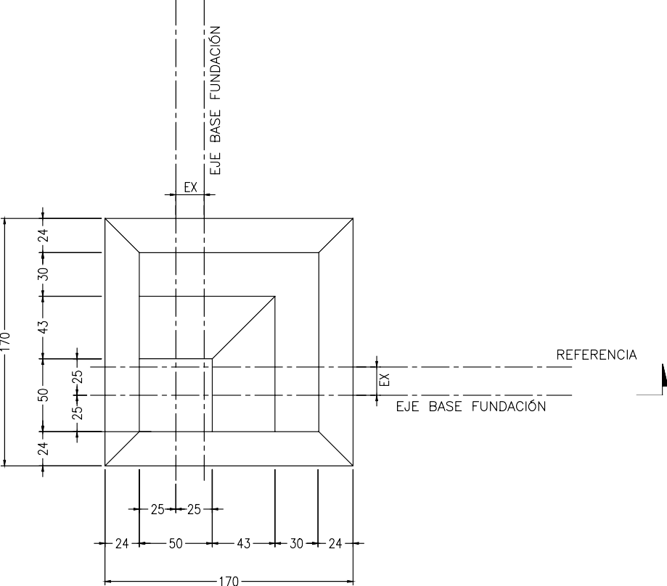
EJE PERFORACIÓN DE REFERENCIA
EJE BASE FUNDACIÓN
EJE PERFORACIÓN DE REFERENCIA
EJE BASE FUNDACIÓN
Ubicar ejes de base fundación en el centro de la base mayor
PLANTA FUNDACIÓN TORRE
SUELO TIPO
22FD.N
2
 | COMENTARIO
1 | CALIDAD DEL HORMIGÓN: GRADO G30, SEGÚN NCh 170 of 2016. EN CASO DE ENCONTRAR NIVEL FREÁTICO ANTES DE ALCANZAR LA PROFUNDIDAD DE LA ZAPATA, SE DEBERÁ UTILIZAR HORMIGÓN DE CALIDAD GRADO G40.
2 | CALIDAD DEL EMPLANTILLADO: GRADO G10, SEGÚN NCh 170 of 2016.
3 | CALIDAD DEL ACERO: A 630-420H, SEGÚN NCh 204 of 2006; NCh 211 of 2012; NCh 434 of 70.
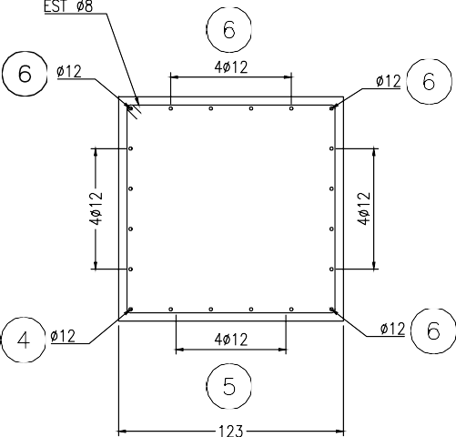
5
3
3
3
3
3
2
2
1
12 ∅ 12
∅ 12
E ∅ 8
1.90
SECCIÓN C - C
∅ 12
∅ 12
∅ 12
12 ∅ 12
12 ∅ 12
12 ∅ 12
4 | DIMENSIONES EN cm (S.I.C.).
SECCIÓN B - B
5 | N.T.N.: NIVEL DE TERRENO NATURAL.
0.25
0.55
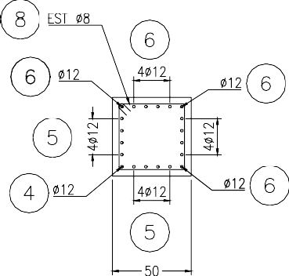
1
2
3
3
3
3
4
3
12 ∅ 12
12 ∅ 12
12 ∅ 12
∅ 12
∅ 12
∅ 12
∅ 12
E ∅ 8
12 ∅ 12
6 | RECUBRIMIENTO DE 7.5 cm EN ESTRUCTURA EN CONTACTO CON SUELO.
0.85
7 | PARA SUELO DE RELLENO SE PODRÁ UTILIZAR EL MATERIAL PROVENIENTE DE LAS EXCAVACIONES QUE ESTÉ LIBRE DE MATERIA ORGÁNICA, RAÍCES Y DE MATERIALES DE DESECHO. NO SE ACEPTARÁN SUELOS CON PESOS ESPECÍFICOS BAJOS TALES COMO “TRUMAOS”, EL TAMAÑO MÁXIMO NO DEBERÁ SER SUPERIOR A 3". ADEMÁS, DEBEN SEGUIRSE LAS INDICACIONES DADAS EN EL ESTUDIO DE MECÁNICA DE SUELOS.
2.40
8 | EL RELLENO SE DEBERÁ COLOCAR EN CAPAS DE ESPESOR SUELTO NO SUPERIOR A 20 cm .
0.50
9 | CUANDO EL MATERIAL DE RELLENO CORRESPONDA A ARENAS LIMPIAS HÚMEDAS SIN FINOS, SE DEBERÁ SATURAR CON AGUA PREVIO A LA COMPACTACIÓN DE LA CAPA. EN CASO DE QUE LAS ARENAS SE ENCUENTREN TOTALMENTE SECAS, NO REQUERIRÁ LA ADICIÓN DE AGUA PARA COMPACTAR. SI EL MATERIAL POSEE SUELOS FINOS, DEBERÁ HUMEDECERSE HASTA UNA HUMEDAD TAL QUE PERMITA CREAR TERRONES. SI LA HUMEDAD ES EXCESIVA EL AGUA AFLORARÁ MOSTRANDO MANCHAS EN LA SUPERFICIE COMPACTADA. EN ESTE CASO DEBERÁ DISMINUIRSE EL AGUA Y REPARARSE EL SECTOR CON EXCESO DE HUMEDAD.
0.25
2
10 | EL RELLENO DEBERÁ QUEDAR CON UN GRADO DE DENSIDAD MAYOR O IGUAL AL 95% DEL PROCTOR MODIFICADO O DEL 80% DE LA DENSIDAD RELATIVA. LA DENSIDAD OBTENIDA NO SERÁ INFERIOR A 20 kN/m3 Y PARA EL PROCESO SE PODRÁN UTILIZAR EQUIPOS LIVIANOS COMO PLACAS VIBRATORIAS O PISONES NEUMÁTICOS.
0.50
11 | PARA LA EXCAVACIÓN DEBEN SEGUIRSE LAS INDICACIONES DADAS EN EL ESTUDIO DE MECÁNICA DE SUELOS.
0.25
0.25
0.55
0.85
12 | LAS CANTIDADES ADICIONALES POR LA PENDIENTE DEL TERRENO, EN CASO DE SER NECESARIO, SERÁN DETERMINADAS UNA VEZ HECHAS LAS DIAGONALES DE PATAS.
2.40
13 | ANTES DEL HORMIGONADO EL SELLO DE FUNDACIÓN DEBERÁ SER RECIBIDO POR LA ITO.
14 | EL CURADO DEL HORMIGÓN SE DEBE INICIAR TAN PRONTO HAYA SIDO TERMINADO EL HORMIGONADO DEL ELEMENTO Y SE OBSERVE LA DESAPARICIÓN DE LA HUMEDAD SUPERFICIAL PROVENIENTE DE LA EXUDACIÓN DEL HORMIGÓN.
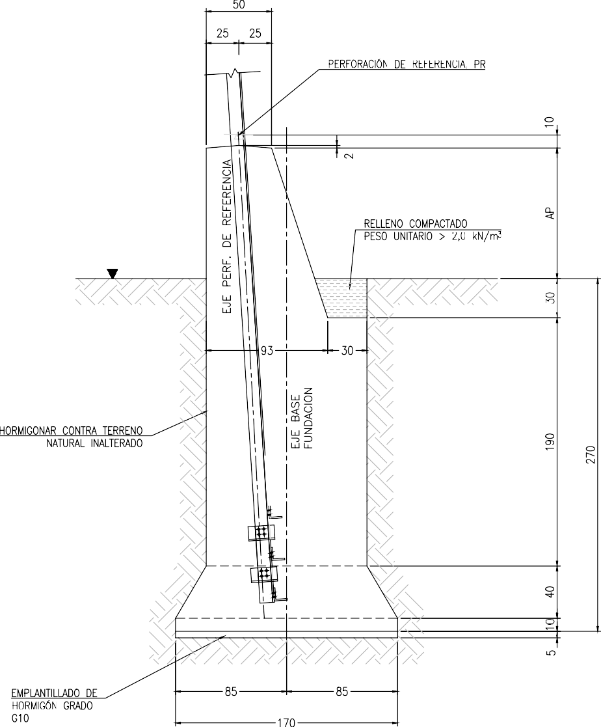
N.T.N.
1.35
3.00
0.30
1.80
0.50
AP = 1
0.40
2.40
0.50
0.55
20
SECCIÓN A - A
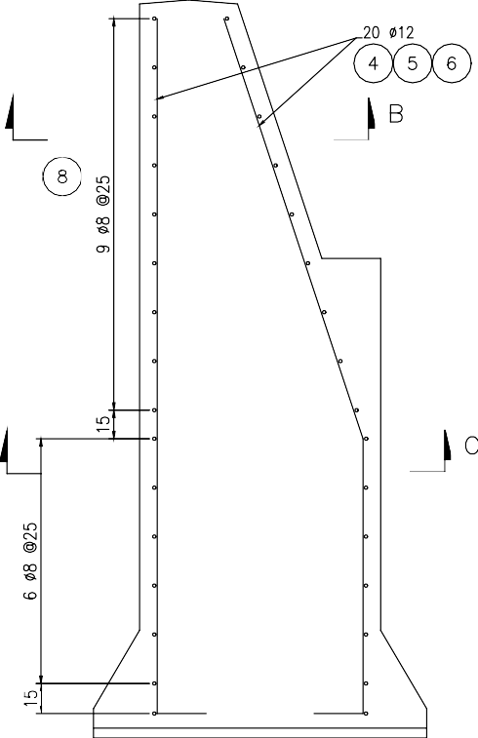
9 ∅ 8 @ 25
8 ∅ 8 @ 25
10.00
0.00
4
5
( 1 ) ( 2 ) ( 3 )
0.075
0.075
SECCIÓN A - A
4
5
1
2
3
15 | EL DISEÑO DE LA FUNDACIÓN SE HIZO CONSIDERANDO UNA ALTURA DE PEDESTAL SOBRE EL TERRENO MÁXIMA DE 1,00 m. UNA ALTURA MAYOR OBLIGA AL CAMBIO DEL DISEÑO CONSIGNADO EN EN ESTE PLANO.
16 | SE DEBERÁ VERIFICAR EN CAMPO QUE LOS PARÁMETROS Y TIPO DE SUELO UTILIZADOS EN EL DISEÑO CORRESPONDEN CON LOS ENCONTRADOS IN SITU.
52 ∅ 12
17 | PARA EL VACIADO DEL HORMIGÓN SE DEBE UTILIZAR UNA MANGUERA QUE SE UBIQUE DENTRO DE LA EXCAVACIÓN CON EL FIN DE EVITAR LA SEGREGACIÓN DEL HORMIGÓN. EL VACIADO DE LA CIMENTACIÓN DEBE SER MONOLÍTICO Y SIN SOLDADURA EN LA UNIÓN DEL REFUERZO.

L1

L2

SNAP - TRANS
DISEÑO ZAPATAS TORRE TIPO 22FD.N |  |  |  |  |  | 1
PROPIEDADES DEL SUELO TIPO 2 |  |  |  |  |  | 2
 |  |  |  |  |  | 3
Esfuerzo Admisible (MPa) | 0.600 | Esfuerzo Admisible sism (MPa) | 0.800 | Cohesión (kN/m2) | 60.00 | 4
Peso unitario suelo arrancamiento (kN/m3) | 20.0 | Peso unitario suelo aplastamiento (kN/m3) | 20.0 | Angulo de fricción | 35.0 | 5
Peso unit hormigón arrancamiento (kN/m3) | 23.0 | Peso unit hormigón aplastamiento (kN/m3) | 24.0 | Angulo cono arrancamiento | 40.0 | 6
Coeficiente de rozamiento, m | 0.57 |  |  |  |  | 7
REACCIONES CARGAS PERMANENTES (con signo, compresión - y tracción +) |  |  |  |  |  | 8
Compresión Permanente |  | Tracción Permanente |  |  |  | 9
C (kN) | -450.69 | T (kN) | 385.85 | Pata a la que aplica la reacción |  | 10
Fx long (kN) | 63.64 | Fx long (kN) | 47.21 | Compresión | 4.00 | 11
Fy trans (kN) | -52.16 | Fy trans (kN) | -51.49 | Tracción | 2.00 | 12
Factor mayoración Cargas | 1.50 | Factor mayoración Cargas | 1.50 |  |  | 13
REACCIONES CARGAS EVENTUALES (con signo, compresión - y tracción +) |  |  |  |  |  | 14
Compresión Eventual |  | Tracción Eventual |  |  |  | 15
C (kN) | -370.42 | T (kN) | 300.77 | Pata a la que aplica la reacción |  | 16
Fx long (kN) | 52.36 | Fx long (kN) | 36.54 | Compresión | 4.00 | 17
Fy trans (kN) | -42.60 | Fy trans (kN) | -39.89 | Tracción | 2.00 | 18
Factor mayoración Cargas | 1.20 | Factor mayoración Cargas | 1.20 |  |  | 19
TRANSFERENCIA DE CARGAS POR EL PEDESTAL |  |  |  |  |  | 20
Angulo pata torre tridimensional | 9.15 |  |  | Separación entre patas (m) | 5.30 | 21
Excentricidad carga vertical (m) x=y | 0.71 |  |  | Excendtricidad, ex (m) | 6.72 | 22
REACCIONES PARA DISEÑO DE ZAPATA PERMANENTES |  |  |  |  |  | 23
C (kN) | -450.69 | T (kN) | 385.85 |  |  | 24
Fx long (kN) | 143.75 | Fx long (kN) | 115.79 |  |  | 25
Fy trans (kN) | 132.27 | Fy trans (kN) | 120.07 |  |  | 26
REACCIONES PARA DISEÑO DE ZAPATA EVENTUALES |  |  |  |  |  | 27
C (kN) | -370.42 | T (kN) | 300.77 |  |  | 28
Fx long (kN) | 118.20 | Fx long (kN) | 90.00 |  |  | 29
Fy trans (kN) | 108.44 | Fy trans (kN) | 93.35 |  |  | 30
GEOMETRÍA ZAPATA Y PEDESTAL |  |  |  |  |  | 31
Profundidad zapata (m) | 3.00 | 2.5 |  |  | 859.93556016 | 32
 | y |  | 2.40 |  | 3.00 |  | 1.90 |  | 1.00 |  | Terreno |  | 0.50 |  | 0.40 |  | 2.70 |  | 0.30 |  | 0.25 |  | 0.50
0 | 0 | 0 | -0.2 | -0.2 | 0 | 0.25 | 0.7 | 0.05 | 4 | -0.4 | 3 | 0.25 | 4.2 | 2.6 | 0 | 2.8 | 0 | 2.6 | 2.7 | 2.15 | 1 | 2.5 | 0.9
0 | 0.4 | 1.2 | -0.2 | -0.2 | 1.5 | 1.2 | 0.7 | 0.05 | 3.5 | 1.2 | 3 | 0.5 | 4.2 | 2.6 | 0.2 | 2.8 | 1.35 | 2.6 | 2.85 | 2.275 | 1 | 2.5 | 0.65
0.25 | 0.9 | 2.4 | -0.2 | -0.2 | 3 | 2.15 | 0.7 | 0.05 | 3 | 2.8 | 3 | 0.75 | 4.2 | 2.6 | 0.4 | 2.8 | 2.7 | 2.6 | 3 | 2.4 | 1 | 2.5 | 0.4
0.25 | 3
0.25 | 4
0.75 | 4
1.6 | 2.7
2.15 | 2.7
2.15 | 2.7
2.15 | 0.9
2.4 | 0.4
2.4 | 0
0 | 0
A Ancho zapata (m) | 2.40 | 3.5 |  |  | 575.00059 | 33
D Ancho pedestal (m) | 0.50 | 0.6 |  |  | 529.08059 | 34
I Espesor zapata (m) | 0.40 | 0.3 |  |  | 0.28867513459 | 35
H altura desnivel losa (m) | 0.50 | 0.7 |  |  |  | 36
B Ancho inferior pedestal (m) | 1.90 |  |  |  |  | 37
G altura uñeta (m) | 1.80 | 1.2 |  |  |  | 38
E1 Distancia pedestal perf de ref (m) | 0.10 | 0.1 |  |  |  | 39
E Altura sobresale pedestal (m) | 1.00 | 1 |  |  |  | 40
F Prof a cuña (m) | 0.30 | 0.3 |  |  |  | 41
G + H + I (m) | 2.70 | 2.2 |  |  |  | 42
C ancho terraza (m) | 1.35 | 1.4 |  |  |  | 43
a | 60.00 | 40 |  |  |  | 44
 |  |  |  |  |  | 45
VERIFICACIONES |  |  |  |  |  | 46
A) Arrancamiento por el método del cono de arrancamiento |  |  |  |  |  | 47
Volúmen hormigón fundación (m3) | 12.31 | Peso hormigón zapata, Wf (kN) | 283.23 | Peso cono tierra, Ws (kN) | 1345.63 | 48
Factor seguridad arrancamiento FSc | 4.22 | FS límite (1.1*FS may cargas) | 1.65 |  | 67.28 | 49
Factor seguridad arrancamiento FSc | > | FS límite (1.1*FS may cargas) | Cumple |  |  | 50
B) Arrancamiento por el método de Meyerhof y Adams |  |  |  |  |  | 51
Fuerza normal (kN) | 847.62 | Presión perimetro corte s pc (kN/m2) | -0.44 | Presión uñeta s pc (kN/m2) | 47.73 | 52
m (tabla 1) | 0.25 | Ku (sacado figura 1) | 0.93 | Qu (kN) | 2451.87 | 53
Factor seguridad arrancamiento FS | 6.35 | FS límite (1.1*FS may cargas) | 1.65 | W c1 (kN) | 113.70 | 54
Factor seguridad arrancamiento FS | > | FS límite (1.1*FS may cargas) | Cumple |  |  | 55
C) Verificación a la presión admisible del suelo |  |  |  |  |  | 56
Permanentes |  |  |  |  |  | 57
Fuerza normal (kN) | 859.94 | Momento longitudinal basal, mL (kNm) | 575.00 | Momento transversal basal, mT (kNm) | 529.08 | 58
A/6 (m) | 0.40 | Excentricidad Long, eL (m) | 0.67 | Excentricidad Trans, eT (m) | 0.62 | 59 |  | Excentricidad Long, eL (m)
eL + eT < A/6 | Cambiar la dimensión de la zapata | s max (kN/m2) | 628.50 | s min (kN/m2) | -329.91 | 60 |  | s max (kN/m2)
s adm (kN/m2) | 600 | s max > s max | Cambiar la dimensión de la zapata |  |  | 61 |  | s max > s max
A_comp (m) | 1.59 | A_compL (m) | 1.59 | A_compT (m) | 1.75 | 62 |  | A_compL (m)
A_comp (%) | 66% | A_Tr (%) | 34% | A_Tr (%) < 20% | Cambiar la dimensión de la zapata | 63 |  | A_Tr (%)
Eventuales |  |  |  |  |  | 64
Fuerza normal (kN) | 859.94 | Momento longitudinal basal, mL (kNm) | 472.81 | Momento transversal basal, mT (kNm) | 433.77 | 65
A/6 (m) | 0.40 | Excentricidad Long, eL (m) | 0.55 | Excentricidad Trans, eT (m) | 0.50 | 66
eL + eT < A/6 | Cambiar la dimensión de la zapata | s max (kN/m2) | 542.77 | s min (kN/m2) | -244.19 | 67
s adm (kN/m2) | 600 | s max > s max | Cumple |  |  | 68
D) Verificación al vuelco |  |  |  |  |  | 69
A_comp (m) | 1.95 | A_compL (m) | 1.95 | A_compT (m) | 2.09 | 70
A_comp (%) | 81% | A_Tr (%) | 18.73% | A_Tr (%) < 20% | Cumple | 72
A_comp (%) | 66% | Permanente = 100% | Cambiar la dimensión de la zapata
A_comp (%) | 81% | Eventuales > 80% | Cumple
E) Verificación al volcamiento |  |  |  |  |  | 76
Rtvm (kNm) | 1869.66 | mL (kNm) | 463.18 | mT (kNm) | 480.30 | 77
Rtvm /mBasal > 1.5 | Cumple |  |  |  |  | 78
F) Verificación al deslizamiento |  |  |  |  |  | 108
Cargas eventuales |  | Cargas permanentes |  |  |  | 109
F desl X,Y (kN) | 52.36 | F desl X, Y (kN) | 63.64 | Coeficiente de rozamiento, m | 0.570 | 110
P (kN) | 370.42 | P (kN) | 450.69 | Coeficiente de cohesión, C | 60.00 | 111
Fuerza resist rozamiento, FR1: /1.3 (kN) | 11.62 | Fuerza resist rozamiento, FR1 /1.5 (kN) | 20.43 | Empuje pasivo, Kp | 3.69 | 112
Fuerza resist por cohesión, FR2: /3 (kN) | 115.20 | Fuerza resist por cohesión, FR2 /4 (kN) | 86.40 |  |  | 113
Fuerza resist empuje pasivo Ped FR3: /3 | 98.04 | Fuerza resist empuje pasivo Ped FR3: /4 | 73.53 |  |  | 114
Fuerza resist empuje pasivo Losa FR4: /3 | 127.66 | Fuerza resist empuje pasivo Losa FR4: /4 | 95.75 |  |  | 115
Fuerza resist total FR1 + FR2 (kN) | 296.10 | Fuerza resist total FR1 + FR2 (kN) | 233.79 |  |  | 116
Fuerza resistente (kN) | 233.79 | No hay deslizamiento |  |  |  | 117
 |  |  |  |  |  | 118
DISEÑO ESTRUCTURAL |  |  |  |  |  | 119
ARMADURA DE LA LOSA DE LA ZAPATA |  |  |  |  |  | 120
Capacidad compresión Conc (MPa) | 30 | Resistencia tracción acero (MPa) | 420 | Recubrimiento acero losa(m) | 0.075 | 121
Recubrimiento acero losa (m) | 0.075 | d (m) | 0.83 | b (m) | 2.40 | 122
FN (kN) | 859.94 | r max | 1.74% | FT (kN) | 385.85 | 123
s max (kN/m2) | 628.50 | r total | 0.36% | Me' (kNm) | 36.17 | 124
s min (kN/m2) | -329.91 |  |  |  |  | 125
l (m) | 0.25 |  |  |  |  | 126
s t (kN/m2) | 99.83 |  |  |  |  | 127
s m (kN/m2) | 528.66 |  |  |  |  | 128
MT (kNm) | 3.65 |  |  |  |  | 129
Mpp (kNm) | 0.96 |  |  |  |  | 130
Me (kNm) | 60.05 |  |  |  |  | 131
VERIFICACION ROTURA DEL CONCRETO |  |  |  |  |  | 132
Capacidad compresión Conc (MPa) | 30.0 |  |  | Esfuerzo maximo a tracción (Mpa) | 1 | 133
Capacidad rotura Conc (MPa) nominal | 3.4 | 3.07 NSR |  | #REF! | #REF! | 134
s equiv (kN/m2) | 533.78 |  |  | l voladizo | 0.25 | 135
s tracc (MPa) | 4.08 |  |  | FS q l2 / 2 (kN*m/m) | 29.46 | 136
Esfuerzo maximo a tracción | < | s tracc | Requiere acero sup e inf |  |  | 137
r | 0.0018 | Cuantía a suministrar | 0.180% | r | 0.0018 | 138
Acero inferior losa (cm2) | 35.64 |  |  | Acero superior losa (cm2) | 35.64 | 139
Barra No | 12 |  |  | Barra No | 12 | 140
Número de barras | 32 |  |  | Número de barras | 32 | 141
Sep entre barras (cm) | 7.26 |  |  | Sep entre barras (cm) | 7.26 | 142
Sep centrales (cm) | 7.26 |  |  | Sep centrales (cm) | 7.26 | 143
Sep final al recubrimiento (cm) | 7.26 |  |  | Sep final al recubrimiento (cm) | 7.26 | 144
Revisión a cortante unidireccional |  |  |  |  |  | 145
A (m2) | 1.98 | Vu (kN) | 464.97 | f Vc (kPa) | 1382.73 | 146
Vu | < | f Vc | Cumple |  |  | 147
Revisión punzonamiento |  |  |  |  |  | 148
s prom (kN/m2) | 149.29 | Vubd (kN) | 481.47 |  |  | 149
fv 0,17(1+2/b)l(f'c)0.5b0d (kN) | 9160.56 | fv 0,33l(f'c)0.5b0d (kN) | 5927.42 | fv 0,083(asd/b0+2)l(f'c)0.5b0d (kN) | 9282.56 | 150
fv V (kN) | 5927.42 | Vubd (kN) | 481.47 |  |  | 151
fv V (kN) | > | Vubd (kN) | Cumple |  |  | 152
ARMADURA DEL PEDESTAL |  |  |  |  |  | 153
Refuerzo longitudinal |  |  |  | Número de barras AP=1 | 52.00 | 154
K (kN) Fuerza trans de arranc | 51.49 | L (kN) Fuerza long de arranc | 47.21 | J (kN) Fuerza de arrancam vert | 578.78 | 155
E1 (m) distancia perf de referen | 0.10 | E (m) Altura sobresale pedestal | 1.00 | Z(m) = E1+E+F | 1.40 | 156
C (m) | 1.35 | Ex (m) | 0.71 | e (m) | 1.14 | 157
r (m) recubrimiento | 0.075 | d (m) distancia libre 1 D-D | 0.38 | d (m) distancia libre 2 B-B | 1.75 | 158
Mx (kNm) | 549.36 | My (kNm) | 558.35 | Fe (cm2) | 43.92 | 159
Cuantía mínima | 0.010 | Cuantía requerida | 0.002 | Cuantía a suministrar | 0.010 | 160
Cuantía fraguado | 0.0018 | Area Fe requerida Pedestal (cm2) | 25.00 | Area Fe requerida Cu-a (cm2) | 10.26 | 161
Barra No | 12 | Cantidad de barras Pedestal | 24.000 | Cantidad de barras por cara Cu-a | 10.000 | 162
lond desarrollo ( ldh < I + H ) | Cumple |  |  | Cantidad de barras Cu-a | 36.000 | 163
ldh |  | 0.25 |  | Cantidad de barras | 36.00 | 164
 |  | d (cm) distancia entre barras 1 D-D | 2.96 | d (cm) distancia entre barras 2 B-B | 13.46 | 165
Estribos del vástago |  |  |  |  |  | 166
J (kN) | 578.78 | K (kN) | 78.24 | L (kN) | 95.46 | 167
Vc (kN) | 65.67 | Vu (kN) | 95.46 | d (m) | 0.43 | 168
Vu (kN) | > | 0,85*Vc | Diseñar por cortante |  |  | 169
Resist concr tramo pendiente (kN) | 750 | Resist concr tramo reto cuña (kN) | 10830 | Fuerza compresión (kN) | 676 | 170
Req estribo (4) (5) | FALSE | Req estribo (4) (5) | FALSE |  |  | 171
Armadura mínima |  |  |  |  |  | 172
Barra No | 8 | Número de ramas | 2 | Separación entre estribos (m) | 0.25 | 173
Av (cm2) | 1.006 | (Av/s) min (cm2/cm) | 0.04 | D/(0.3*fy) (cm2/cm) | 0.04 | 174
Armadura de corte |  |  |  |  |  | 175
Vs (kN) | 46.639 |  |  |  |  | 176
S min (m) | s<=mínimo entre d/2 y 60 cm |  |  |  |  | 177
Tramo en pendiente |  |  |  | Tramo recto cuña |  | 178
l1 (m) - recub | 2.100 |  |  | l2 (m) - recub | 1.7500 | 179
d (m) | 0.425 |  |  | d (m) | 1.825 | 180
Barra No | 8 |  |  | Barra No | 8 | 181
Número de ramas | 2 |  |  | Número de ramas | 2 | 182
Sep entre estribos (cm) | 25.00 | 0.6375 |  | Sep entre estribos (cm) | 25.00 | 183
n2 | 9.00 |  |  | n2 | 8.00 | 184
Sep intermedia (cm) | 10.00 |  |  | Sep intermedia (cm) | 0.00 | 185
Vs/(fy*d) (cm2/cm) requerido | 0.03 |  |  | Vs/(fy*d) (cm2/cm) requerido | 0.01 | 186
Av (cm2) | 1.006 |  |  | Av (cm2) | 1.006 | 187
(Av/s) proporcion (cm2/cm) | 0.04 |  |  | (Av/s) proporcion (cm2/cm) | 0.04 | 188
 | Cumple |  |  |  | Cumple | 189

 |  |  |  |  |  | 1 | 189
 |  |  |  |  |  | 2 | 94.5
 |  |  |  |  |  | 3 | 63
 |  |  |  |  |  | 4 | 47.25
 |  |  |  |  |  | 5 | 37.8
 |  |  |  |  |  | 6 | 31.5
 |  |  |  |  |  | 7 | 27

SNAP - XY
DISEÑO ZAPATAS TORRE TIPO 22FD.N |  |  |  |  |  | 1
PROPIEDADES DEL SUELO TIPO 2 |  |  |  |  |  | 2
 |  |  |  |  |  | 3
Esfuerzo Admisible (MPa) | 0.600 | Esfuerzo Admisible sism (MPa) | 0.800 | Cohesión (kN/m2) | 60.00 | 4
Peso unitario suelo arrancamiento (kN/m3) | 20.0 | Peso unitario suelo aplastamiento (kN/m3) | 20.0 | Angulo de fricción | 35.0 | 5
Peso unit hormigón arrancamiento (kN/m3) | 23.0 | Peso unit hormigón aplastamiento (kN/m3) | 24.0 | Angulo cono arrancamiento | 40.0 | 6
Coeficiente de rozamiento, m | 0.57 |  |  |  |  | 7
REACCIONES CARGAS PERMANENTES (con signo, compresión - y tracción +) |  |  |  |  |  | 8
Compresión Permanente |  | Tracción Permanente |  |  |  | 9
C (kN) | -450.69 | T (kN) | 385.85 | Pata a la que aplica la reacción |  | 10
Fx long (kN) | 63.64 | Fx long (kN) | 47.21 | Compresión | 4.00 | 11
Fy trans (kN) | -52.16 | Fy trans (kN) | -51.49 | Tracción | 2.00 | 12
Factor mayoración Cargas | 1.50 | Factor mayoración Cargas | 1.50 |  |  | 13
REACCIONES CARGAS EVENTUALES (con signo, compresión - y tracción +) |  |  |  |  |  | 14
Compresión Eventual |  | Tracción Eventual |  |  |  | 15
C (kN) | -370.42 | T (kN) | 300.77 | Pata a la que aplica la reacción |  | 16
Fx long (kN) | 52.36 | Fx long (kN) | 36.54 | Compresión | 4.00 | 17
Fy trans (kN) | -42.60 | Fy trans (kN) | -39.89 | Tracción | 2.00 | 18
Factor mayoración Cargas | 1.20 | Factor mayoración Cargas | 1.20 |  |  | 19
TRANSFERENCIA DE CARGAS POR EL PEDESTAL |  |  |  |  |  | 20
Angulo pata torre tridimensional | 9.15 |  |  | Separación entre patas (m) | 5.30 | 21
Excentricidad carga vertical (m) x=y | 0.71 |  |  | Excendtricidad, ex (m) | 6.72 | 22
REACCIONES PARA DISEÑO DE ZAPATA PERMANENTES |  |  |  |  |  | 23
C (kN) | -450.69 | T (kN) | 385.85 |  |  | 24
Fx long (kN) | 143.75 | Fx long (kN) | 115.79 |  |  | 25
Fy trans (kN) | 132.27 | Fy trans (kN) | 120.07 |  |  | 26
REACCIONES PARA DISEÑO DE ZAPATA EVENTUALES |  |  |  |  |  | 27
C (kN) | -370.42 | T (kN) | 300.77 |  |  | 28
Fx long (kN) | 118.20 | Fx long (kN) | 90.00 |  |  | 29
Fy trans (kN) | 108.44 | Fy trans (kN) | 93.35 |  |  | 30
GEOMETRÍA ZAPATA Y PEDESTAL |  |  |  |  |  | 31
Profundidad zapata (m) | 3.00 | 2.5 |  |  | 859.93556016 | 32
 | y |  | 2.40 |  | 3.00 |  | 1.90 |  | 1.00 |  | Terreno |  | 0.50 |  | 0.40 |  | 2.70 |  | 0.30 |  | 0.25 |  | 0.50
0 | 0 | 0 | -0.2 | -0.2 | 0 | 0.25 | 0.7 | 0.05 | 4 | -0.4 | 3 | 0.25 | 4.2 | 2.6 | 0 | 2.8 | 0 | 2.6 | 2.7 | 2.15 | 1 | 2.5 | 0.9
0 | 0.4 | 1.2 | -0.2 | -0.2 | 1.5 | 1.2 | 0.7 | 0.05 | 3.5 | 1.2 | 3 | 0.5 | 4.2 | 2.6 | 0.2 | 2.8 | 1.35 | 2.6 | 2.85 | 2.275 | 1 | 2.5 | 0.65
0.25 | 0.9 | 2.4 | -0.2 | -0.2 | 3 | 2.15 | 0.7 | 0.05 | 3 | 2.8 | 3 | 0.75 | 4.2 | 2.6 | 0.4 | 2.8 | 2.7 | 2.6 | 3 | 2.4 | 1 | 2.5 | 0.4
0.25 | 3
0.25 | 4
0.75 | 4
1.6 | 2.7
2.15 | 2.7
2.15 | 2.7
2.15 | 0.9
2.4 | 0.4
2.4 | 0
0 | 0
A Ancho zapata (m) | 2.40 | 3.5 |  |  | 575.00059 | 33
D Ancho pedestal (m) | 0.50 | 0.6 |  |  | 529.08059 | 34
I Espesor zapata (m) | 0.40 | 0.3 |  |  | 0.28867513459 | 35
H altura desnivel losa (m) | 0.50 | 0.7 |  |  |  | 36
B Ancho inferior pedestal (m) | 1.90 |  |  |  |  | 37
G altura uñeta (m) | 1.80 | 1.2 |  |  |  | 38
E1 Distancia pedestal perf de ref (m) | 0.10 | 0.1 |  |  |  | 39
E Altura sobresale pedestal (m) | 1.00 | 1 |  |  |  | 40
F Prof a cuña (m) | 0.30 | 0.3 |  |  |  | 41
G + H + I (m) | 2.70 | 2.2 |  |  |  | 42
C ancho terraza (m) | 1.35 | 1.4 |  |  |  | 43
a | 60.00 | 40 |  |  |  | 44
 |  |  |  |  |  | 45
VERIFICACIONES |  |  |  |  |  | 46
A) Arrancamiento por el método del cono de arrancamiento |  |  |  |  |  | 47
Volúmen hormigón fundación (m3) | 12.31 | Peso hormigón zapata, Wf (kN) | 283.23 | Peso cono tierra, Ws (kN) | 1345.63 | 48
Factor seguridad arrancamiento FSc | 4.22 | FS límite (1.1*FS may cargas) | 1.65 |  | 67.28 | 49
Factor seguridad arrancamiento FSc | > | FS límite (1.1*FS may cargas) | Cumple |  |  | 50
B) Arrancamiento por el método de Meyerhof y Adams |  |  |  |  |  | 51
Fuerza normal (kN) | 847.62 | Presión perimetro corte s pc (kN/m2) | -0.44 | Presión uñeta s pc (kN/m2) | 47.73 | 52
m (tabla 1) | 0.25 | Ku (sacado figura 1) | 0.93 | Qu (kN) | 2451.87 | 53
Factor seguridad arrancamiento FS | 6.35 | FS límite (1.1*FS may cargas) | 1.65 | W c1 (kN) | 113.70 | 54
Factor seguridad arrancamiento FS | > | FS límite (1.1*FS may cargas) | Cumple |  |  | 55
C) Verificación al volcamiento por compresión
s max (kN/m2) (4) | 628.50 | s 2 (kN/m2) (2) | 169.22 | Peso hormigón zapata, Wf (kN) | 295.54
s min (kN/m2) (1) | -329.91 | s 3 (kN/m2) (3) | 132.35 | Peso suelo, Ws (kN) | 113.70
Lado 1 del triángulo (m) | 1.59 | Lado 2 del triángulo (m) | 0.69 | Fuerza normal (kN) | 859.94
Área no apoyada (m2) | 0.55 | Area zapata (m2) | 5.76 | Bien, el área apoyada es 90.53%
CASO 1
Cargas permanentes
W c1 (kN) | 113.70 | Momento longitudinal basal, mL (kNm) | 575.00 | Momento transversal basal, mT (kNm) | 529.08
Ml-0,125*A*Wc1 | 540.89 | Mt-0,125*A*Wc1 | 494.97 | P=0,75*Wc1+Wf+C | 831.51
eL (m) | 0.595 | eT (m) | 0.650
A/6 (m) | 0.400 | eL+eT (m) | 1.246
A/6 (m) | < | eL+eT (m) | Ver caso 2
Cargas temporales
W c1 (kN) | 117.63 | Momento longitudinal basal, mL (kNm) | 472.81 | Momento transversal basal, mT (kNm) | 433.77
Ml-0,125*A*Wc1 | 437.52 | Mt-0,125*A*Wc1 | 398.48 | P=0,75*Wc1+Wf+C | 754.19
A/6 (m) | 0.400 | eL (m) | 0.528 | eT (m) | 0.580
A/6 (m) | < | eL (m) | Ver caso 2
A/6 (m) | < | eT (m) | Ver caso 2
CASO 2
Cargas permanentes
W c2 (kN) | 1345.63 | Momento longitudinal basal, mL (kNm) | 529.08 | Momento transversal basal, mT (kNm) | 575.00
Ml-0,167*A*Wc1 | 0.00 | Mt-0,167*A*Wc1 | 35.67 | P=0,50*Wc2+Wf+C | 1419.05
eL (m) | 0.025 | eT (m) | 0.000
A/6 (m) | 0.400 | eL+eT (m) | 0.025
A/6 (m) | > | eL+eT (m) | 100% del área bajo zapata a compresión
Cargas eventuales
W c2 (kN) | 1345.63 | Momento longitudinal basal, mL (kNm) | 433.77 | Momento transversal basal, mT (kNm) | 472.81
Ml-0,167*A*Wc1 | 0.00 | Mt-0,167*A*Wc1 | 0.00 | P=0,50*Wc1+Wf+C | 1338.78
eL (m) | 0.000 | eT (m) | 0.000 | ((ex/A)2+(ey/A)2)0.5 | 0.000
((ex/A)2+(ey/A)2)0.5 | < | 0.23 | Más del 80% del área bajo zapata a compresión
D) Verificación al volcamiento por tracción
Cargas permanentes
W c1 (kN) | 113.70 | Momento longitudinal basal, mL (kNm) | 480.30 | Momento transversal basal, mT (kNm) | 463.18
Ml+0,33*A*(T-Wf) | 561.58 | Mt+0,33*A*(T-Wf) | 544.46
W/2 | 56.85 | 1,25(Ml+0,33A(T-Wf)/(0,67A) | 436.55 | 1,25(Mt+0,33A(T-Wf)/(0,67A) | 423.24
W/2 | < | 1,25(Ml-0,33A(T-Wf)/(0,67A) | Ojo hay problema con el volcamiento
W/2 | < | 1,25(Mt-0,33A(T-Wf)/(0,67A) | Ojo hay problema con el volcamiento
Cargas eventuales
W c1 (kN) | 113.70 | Mom long basal, mL (kNm) | 373.41 | Mom trans basal, mT (kNm) | 360.01
Ml+0,33*A*(T-Wf) | 387.30 | Mt+0,33*A*(T-Wf) | 373.90
W/2 | 56.85 | 1,25(Ml+0,33A(T-Wf)/(0,67A) | 301.07 | 1,25(Mt+0,33A(T-Wf)/(0,67A) | 290.66
W/2 | < | 1,25(Ml-0,33A(T-Wf)/(0,67A) | Ojo hay problema con el volcamiento
W/2 | < | 1,25(Mt-0,33A(T-Wf)/(0,67A) | Ojo hay problema con el volcamiento
E) Verificación a la presión admisible del suelo
P (kN) | 831.51 | A (m2) | 5.76 | Cargas permanentes
ex/A | 0.25
ey/A | 0.23 | s max (kN/m2) | 564.34 | Esf. Admisible (kPa) | 600.00
 |  |  | Cumple con la tensión admisible
P (kN) | 751.24 | A (m2) | 5.76 | Cargas eventuales
ex/A | 0.22
ey/A | 0.25 | s max (kN/m2) | 502.55 | Esf. Admisible (kPa) | 800.00
 |  |  | Cumple con la tensión admisible
F) Verificación al deslizamiento
Cargas eventuales |  | Cargas permanentes |  |  |  | 109
F desl X,Y (kN) | 52.36 | F desl X, Y (kN) | 63.64 | Coeficiente de rozamiento, m | 0.570 | 110
P (kN) | 370.42 | P (kN) | 450.69 | Coeficiente de cohesión, C | 60.00 | 111
Fuerza resist rozamiento, FR1: /1.3 (kN) | 11.62 | Fuerza resist rozamiento, FR1 /1.5 (kN) | 20.43 | Empuje pasivo, Kp | 3.69 | 112
Fuerza resist por cohesión, FR2: /3 (kN) | 115.20 | Fuerza resist por cohesión, FR2 /4 (kN) | 86.40 |  |  | 113
Fuerza resist empuje pasivo Ped FR3: /3 | 98.04 | Fuerza resist empuje pasivo Ped FR3: /4 | 73.53 |  |  | 114
Fuerza resist empuje pasivo Losa FR4: /3 | 127.66 | Fuerza resist empuje pasivo Losa FR4: /4 | 95.75 |  |  | 115
Fuerza resist total FR1 + FR2 (kN) | 296.10 | Fuerza resist total FR1 + FR2 (kN) | 233.79 |  |  | 116
Fuerza resistente (kN) | 233.79 | No hay deslizamiento |  |  |  | 117
 |  |  |  |  |  | 118
DISEÑO ESTRUCTURAL |  |  |  |  |  | 119
ARMADURA DE LA LOSA DE LA ZAPATA |  |  |  |  |  | 120
Capacidad compresión Conc (MPa) | 30 | Resistencia tracción acero (MPa) | 420 | Recubrimiento acero losa(m) | 0.075 | 121
Recubrimiento acero losa (m) | 0.075 | d (m) | 0.83 | b (m) | 2.40 | 122
FN (kN) | 859.94 | r max | 1.74% | FT (kN) | 385.85 | 123
s max (kN/m2) | 628.50 | r total | 0.36% | Me' (kNm) | 36.17 | 124
s min (kN/m2) | -329.91 |  |  |  |  | 125
l (m) | 0.25 |  |  |  |  | 126
s t (kN/m2) | 99.83 |  |  |  |  | 127
s m (kN/m2) | 528.66 |  |  |  |  | 128
MT (kNm) | 3.65 |  |  |  |  | 129
Mpp (kNm) | 0.96 |  |  |  |  | 130
Me (kNm) | 60.05 |  |  |  |  | 131
VERIFICACION ROTURA DEL CONCRETO |  |  |  |  |  | 132
Capacidad compresión Conc (MPa) | 30.0 |  |  | Esfuerzo maximo a tracción (Mpa) | 1 | 133
Capacidad rotura Conc (MPa) nominal | 3.4 | 3.07 NSR |  | #REF! | #REF! | 134
s equiv (kN/m2) | 533.78 |  |  | l voladizo | 0.25 | 135
s tracc (MPa) | 4.08 |  |  | FS q l2 / 2 (kN*m/m) | 29.46 | 136
Esfuerzo maximo a tracción | < | s tracc | Requiere acero sup e inf |  |  | 137
r | 0.0018 | Cuantía a suministrar | 0.180% | r | 0.0018 | 138
Acero inferior losa (cm2) | 35.64 |  |  | Acero superior losa (cm2) | 35.64 | 139
Barra No | 12 |  |  | Barra No | 12 | 140
Número de barras | 32 |  |  | Número de barras | 32 | 141
Sep entre barras (cm) | 7.26 |  |  | Sep entre barras (cm) | 7.26 | 142
Sep centrales (cm) | 7.26 |  |  | Sep centrales (cm) | 7.26 | 143
Sep final al recubrimiento (cm) | 7.26 |  |  | Sep final al recubrimiento (cm) | 7.26 | 144
Revisión a cortante unidireccional |  |  |  |  |  | 145
A (m2) | 1.98 | Vu (kN) | 464.97 | f Vc (kPa) | 1382.73 | 146
Vu | < | f Vc | Cumple |  |  | 147
Revisión punzonamiento |  |  |  |  |  | 148
s prom (kN/m2) | 149.29 | Vubd (kN) | 481.47 |  |  | 149
fv 0,17(1+2/b)l(f'c)0.5b0d (kN) | 9160.56 | fv 0,33l(f'c)0.5b0d (kN) | 5927.42 | fv 0,083(asd/b0+2)l(f'c)0.5b0d (kN) | 9282.56 | 150
fv V (kN) | 5927.42 | Vubd (kN) | 481.47 |  |  | 151
fv V (kN) | > | Vubd (kN) | Cumple |  |  | 152
ARMADURA DEL PEDESTAL |  |  |  |  |  | 153
Refuerzo longitudinal |  |  |  | Número de barras AP=1 | 52.00 | 154
K (kN) Fuerza trans de arranc | 51.49 | L (kN) Fuerza long de arranc | 47.21 | J (kN) Fuerza de arrancam vert | 578.78 | 155
E1 (m) distancia perf de referen | 0.10 | E (m) Altura sobresale pedestal | 1.00 | Z(m) = E1+E+F | 1.40 | 156
C (m) | 1.35 | Ex (m) | 0.71 | e (m) | 1.14 | 157
r (m) recubrimiento | 0.075 | d (m) distancia libre 1 D-D | 0.38 | d (m) distancia libre 2 B-B | 1.75 | 158
Mx (kNm) | 549.36 | My (kNm) | 558.35 | Fe (cm2) | 43.92 | 159
Cuantía mínima | 0.010 | Cuantía requerida | 0.002 | Cuantía a suministrar | 0.010 | 160
Cuantía fraguado | 0.0018 | Area Fe requerida Pedestal (cm2) | 25.00 | Area Fe requerida Cu-a (cm2) | 10.26 | 161
Barra No | 12 | Cantidad de barras Pedestal | 24.000 | Cantidad de barras por cara Cu-a | 10.000 | 162
lond desarrollo ( ldh < I + H ) | Cumple |  |  | Cantidad de barras Cu-a | 36.000 | 163
ldh |  | 0.25 |  | Cantidad de barras | 36.00 | 164
 |  | d (cm) distancia entre barras 1 D-D | 2.96 | d (cm) distancia entre barras 2 B-B | 13.46 | 165
Estribos del vástago |  |  |  |  |  | 166
J (kN) | 578.78 | K (kN) | 78.24 | L (kN) | 95.46 | 167
Vc (kN) | 65.67 | Vu (kN) | 95.46 | d (m) | 0.43 | 168
Vu (kN) | > | 0,85*Vc | Diseñar por cortante |  |  | 169
Resist concr tramo pendiente (kN) | 750 | Resist concr tramo reto cuña (kN) | 10830 | Fuerza compresión (kN) | 676 | 170
Req estribo (4) (5) | FALSE | Req estribo (4) (5) | FALSE |  |  | 171
Armadura mínima |  |  |  |  |  | 172
Barra No | 8 | Número de ramas | 2 | Separación entre estribos (m) | 0.25 | 173
Av (cm2) | 1.006 | (Av/s) min (cm2/cm) | 0.04 | D/(0.3*fy) (cm2/cm) | 0.04 | 174
Armadura de corte |  |  |  |  |  | 175
Vs (kN) | 46.639 |  |  |  |  | 176
S min (m) | s<=mínimo entre d/2 y 60 cm |  |  |  |  | 177
Tramo en pendiente |  |  |  | Tramo recto cuña |  | 178
l1 (m) - recub | 2.100 |  |  | l2 (m) - recub | 1.7500 | 179
d (m) | 0.425 |  |  | d (m) | 1.825 | 180
Barra No | 8 |  |  | Barra No | 8 | 181
Número de ramas | 2 |  |  | Número de ramas | 2 | 182
Sep entre estribos (cm) | 25.00 | 0.6375 |  | Sep entre estribos (cm) | 25.00 | 183
n2 | 9.00 |  |  | n2 | 8.00 | 184
Sep intermedia (cm) | 10.00 |  |  | Sep intermedia (cm) | 0.00 | 185
Vs/(fy*d) (cm2/cm) requerido | 0.03 |  |  | Vs/(fy*d) (cm2/cm) requerido | 0.01 | 186
Av (cm2) | 1.006 |  |  | Av (cm2) | 1.006 | 187
(Av/s) proporcion (cm2/cm) | 0.04 |  |  | (Av/s) proporcion (cm2/cm) | 0.04 | 188
 | Cumple |  |  |  | Cumple | 189

 |  |  |  |  |  | 1 | 189
 |  |  |  |  |  | 2 | 94.5
 |  |  |  |  |  | 3 | 63
 |  |  |  |  |  | 4 | 47.25
 |  |  |  |  |  | 5 | 37.8
 |  |  |  |  |  | 6 | 31.5
 |  |  |  |  |  | 7 | 27

